表格视图
图片 | 信息 | 坐具功能 | 坐具结构 | 坐具形态分析 | 材料与色彩分析 | 坐具基因提取
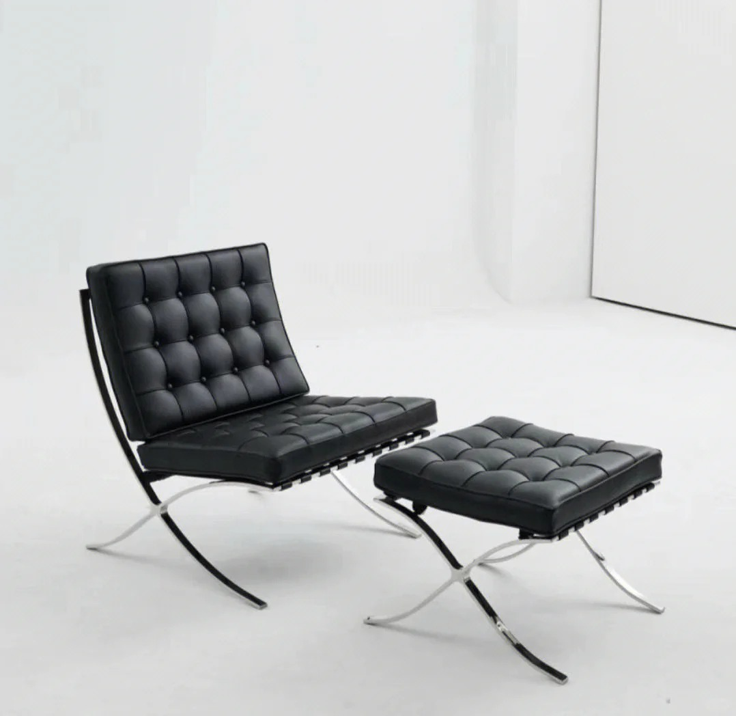 | | 项目 | 内容 | | 坐具名称 | 巴塞罗那椅 | | 坐具类型 | 单人休闲椅 / 礼仪性座椅 / 高端室内坐具 | | 设计风格 | 现代主义、极简、理性、秩序感 | | 使用场景 | 展馆、接待空间、会客空间、公共休息区 | | 目标用户 | 单人使用者、观展者、接待空间使用者 | | 坐具气质 | 庄重、优雅、克制、现代、高级 | | 可借鉴价值 | X形交叉支撑、低重心比例、软垫模块、金属框架、礼仪性坐姿 | | | 功能类型 | 具体表现 | | 基础休憩功能 | 满足单人坐姿休息 | | 靠背支撑功能 | 倾斜靠背提供较舒适的后仰支撑 | | 礼仪性功能 | 低矮、宽大、庄重，具有接待和展示属性 | | 空间陈设功能 | 可作为室内空间中的视觉焦点 | | 情绪体验功能 | 传达安静、理性、高级、克制的空间感受 | | 场景适配功能 | 适合博物馆、展厅、贵宾接待区、文化展示空间 | | | 结构部位 | 结构特征 | 可借鉴点 | | 座面 | 方形软垫座面，支撑面积较大 | 提供舒适性和稳定感 | | 靠背 | 倾斜软垫靠背 | 形成后仰休憩姿态 | | 椅脚 | X形交叉金属框架 | 结构识别度强，具有稳定支撑逻辑 | | 框架 | 金属条带构成主体支撑 | 结构外显，形式简洁 | | 连接 | 金属框架与软垫形成分层关系 | 结构层次清晰 | | 重心 | 整体低重心 | 视觉稳定，适合庄重空间 | | | 形态特征 | 具体表现 | | X形结构 | 椅脚呈交叉造型，是最具识别度的结构形态 | | 方形软垫 | 座面和靠背以方形模块组成，具有秩序感 | | 倾斜靠背 | 靠背向后倾斜，形成舒展的休憩姿态 | | 低矮比例 | 整体高度较低，重心稳定 | | 几何秩序 | 以直线、平面、交叉线构成整体视觉语言 | | 极简造型 | 没有多余装饰，依靠比例、材料和结构形成美感 | | | 项目 | 内容 | | 主体材料 | 金属框架 | | 接触材料 | 皮革或软包坐垫 | | 材料关系 | 金属的冷硬感与软垫的舒适感形成对比 | | 色彩特征 | 金属色、黑色、棕色、米色等低饱和色彩 | | 表面质感 | 光洁、精致、理性、高级 | | 可转译方向 | 可将金属框架转化为青铜色，将皮革软垫转化为带有羽纹肌理的坐垫 | | | 坐具基因类别 | 提取内容 | 来源分析 | 可转译方向 | | 类型基因 | 单人休闲椅、博物馆休憩椅、礼仪性座椅 | 巴塞罗那椅具有休憩与陈设双重属性 | 转化为博物馆展厅休息坐具 | | 功能基因 | 坐、靠、休息、等候、展示 | 满足单人短时休憩和空间陈设 | 用于观展休息、研学等候、讲解等待 | | 结构基因 | X形交叉支撑、金属框架、低重心 | 椅脚结构识别度强，稳定性好 | 与铜凤灯尾部支撑结构结合 | | 形态基因 | 方形软垫、倾斜靠背、几何秩序 | 造型克制、比例清晰 | 与凤鸟曲线形成“理性结构 + 文化曲线” | | 材料基因 | 金属、皮革、软包 | 冷硬与柔软材料对比 | 转化为暗铜色金属框架与深色软垫 | | 色彩基因 | 金属色、黑色、棕色、低饱和色 | 视觉庄重、高级 | 转化为青铜色、陶土色、深棕色 | | 情绪基因 | 庄重、优雅、理性、纪念性 | 适合文化展示空间 | 转化为汉代器物文化的典雅气质 |
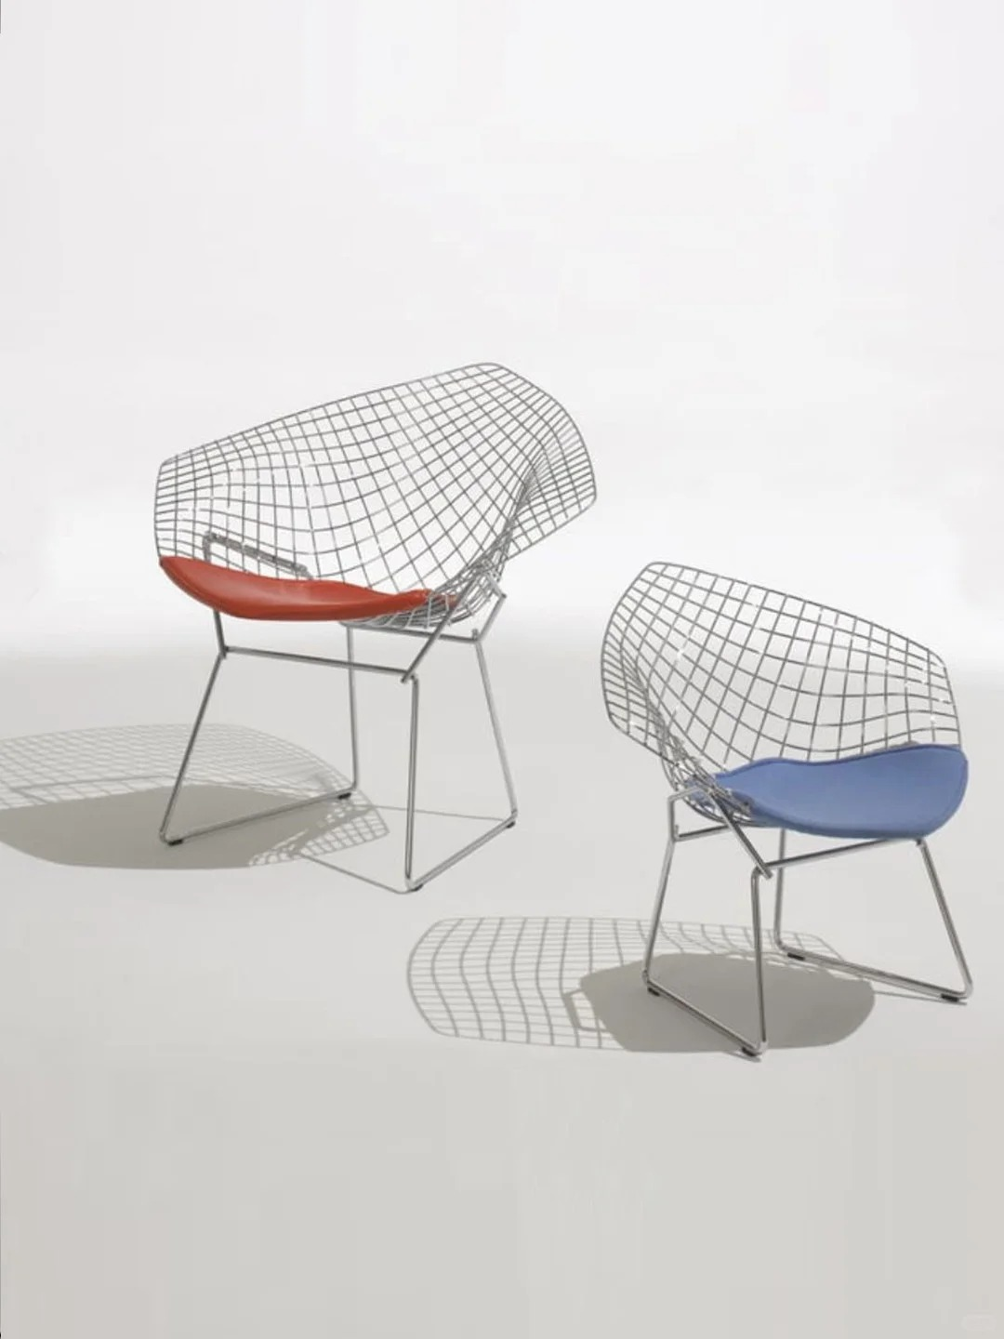 | | 项目 | 内容 | | ------ | -------------------------------- | | 坐具名称 | 钻石椅 / Bertoia Diamond Chair | | 坐具类型 | 单人休闲椅 / 现代经典椅 / 金属网格椅 / 轻量化结构椅 | | 设计风格 | 中世纪现代主义、雕塑化、轻量化、几何网格化 | | 主要使用场景 | 客厅、展厅、休息区、公共空间、文创空间、艺术空间 | | 目标用户 | 单人休息者、观展者、休闲空间使用者、设计爱好者 | | 坐具气质 | 通透、轻盈、现代、理性、雕塑感强 | | 核心特征 | 金属线网外壳、钻石形轮廓、弯曲包裹座壳、细杆支撑脚、局部软垫 | | 可借鉴价值 | 线框结构、空间通透感、几何网格、雕塑化坐具形态、结构与造型一体化 | | | 功能类型 | 具体表现 | | ------ | ----------------------------------- | | 基础坐靠功能 | 具备座面和靠背，能够满足单人坐姿休息 | | 包裹支撑功能 | 金属网格外壳形成连续的座面与靠背，对身体有一定包裹感 | | 轻量化功能 | 大面积镂空网格减少实体体量，使坐具视觉轻盈 | | 通透展示功能 | 网格结构使空间、光线和视线可以穿透椅身，适合展示空间 | | 空间装饰功能 | 钻石形外轮廓和网格结构具有较强雕塑感，可作为空间视觉焦点 | | 舒适辅助功能 | 座面局部软垫提升接触舒适性，缓解金属网格的硬质感 | | 场景适应功能 | 可用于室内休闲空间，也可转化为展厅、文旅空间、公共休憩场景中的特色坐具 | | | 结构部位 | 结构特征 | 可借鉴点 | | ---- | --------------------- | ---------------------- | | 座壳 | 座面与靠背由一体化金属网格构成 | 座面、靠背连续化处理，形成整体包裹结构 | | 靠背 | 靠背向后上方展开，呈宽大的钻石形轮廓 | 强化视觉识别度和雕塑感 | | 座面 | 座面由金属网格承托，上方配置局部软垫 | “硬质结构 + 柔性接触面”的组合方式 | | 扶手区域 | 两侧网格向外展开，形成自然扶手感 | 不单独设置扶手，而是通过整体壳体形成侧向支撑 | | 支撑脚 | 细金属杆件弯折形成四脚支撑 | 结构轻盈，减少视觉重量 | | 连接方式 | 上部网格座壳与下部金属脚架连接 | 上下结构分层明确 | | 受力逻辑 | 上部网格承托身体，下部细杆脚架提供稳定支撑 | 以少量材料形成较大体量的承托空间 | | | 形态特征 | 具体表现 | | ----- | ------------------------ | | 钻石形轮廓 | 靠背和座壳整体呈宽大的多边形钻石状展开 | | 网格化形态 | 由纵横交织的金属线构成规则网格 | | 曲面包裹 | 金属网格不是平面，而是弯曲成具有包裹感的空间曲面 | | 镂空通透 | 大面积空隙削弱实体感，形成轻盈、透明的视觉效果 | | 雕塑感 | 椅子像一个被金属线勾勒出的空间雕塑 | | 几何秩序 | 网格线条规则排列，呈现理性、秩序化的现代设计语言 | | 轻盈动态 | 细杆脚架和网格外壳让整体显得轻、薄、悬浮 | | 软硬对比 | 红色或蓝色软垫形成柔和曲面，与理性网格形成对比 | | | 项目 | 内容 | | 主体材料 | 金属线材 / 金属杆件 | | 结构材料 | 焊接钢丝或金属线网结构 | | 接触材料 | 局部软垫，可采用皮革、织物或软包材料 | | 材料关系 | 金属网格提供结构与造型，软垫提供舒适接触 | | 表面质感 | 金属部分理性、冷硬、精细；软垫部分柔和、温暖、亲近 | | 主体色彩 | 图中金属网格为浅灰或银灰色 | | 软垫色彩 | 图中出现红色、蓝色软垫，形成视觉焦点 | | 色彩特征 | 金属框架低调中性，软垫色彩鲜明，增强识别度 | | 可转译方向 | 可根据不同文化场景替换软垫色彩、金属表面处理和网格纹理 | | | 坐具基因类别 | 提取内容 | 来源分析 | 可转译方向 | | ------ | ---------------------- | ------------------- | --------------------------- | | 类型基因 | 单人休闲椅、金属网格椅、雕塑化坐具 | 钻石椅兼具坐具功能与艺术陈设属性 | 可转化为文旅空间中的特色休憩椅 | | 功能基因 | 坐、靠、休息、观展、陈设、打卡 | 既能满足基本坐靠，也具有较强视觉展示性 | 可用于博物馆、景区、街区休憩点 | | 结构基因 | 一体化座壳、金属网格、细杆脚架、上下分层结构 | 上部网格座壳负责承托，下部脚架负责支撑 | 可转化为轻量化公共坐具或文化装置坐具 | | 形态基因 | 钻石形轮廓、曲面包裹、网格化、镂空通透 | 形态具有强识别度，结构本身就是造型语言 | 可与贝壳、海浪、火山岩、骑楼窗格、文物纹样结合 | | 材料基因 | 金属线材、软垫、焊接结构 | 金属体现现代感，软垫提升舒适性 | 可转化为金属框架 + 地域材料软垫或纹样软包 | | 色彩基因 | 银灰金属、红色软垫、蓝色软垫 | 中性框架与高饱和坐垫形成对比 | 可根据场景替换为海蓝、沙白、火山黑、青铜色、骑楼灰白等 | | 场景基因 | 室内休闲、展厅、公共空间、艺术空间 | 具有展示性和空间适应性 | 可用于博物馆休息区、滨海观景点、老街打卡点 | | 情绪基因 | 轻盈、通透、现代、理性、雕塑感 | 网格结构削弱体量，形成空气感和空间感 | 可转化为开放、轻松、未来感或艺术化的坐具气质 |
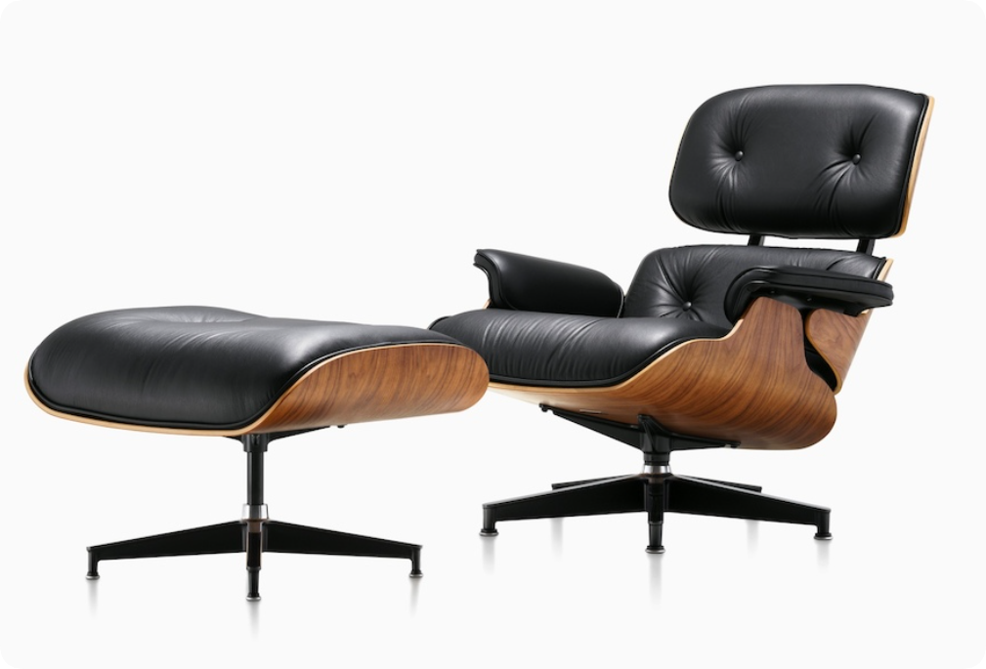 | 项目 | 内容 坐具名称 | 伊姆斯躺椅 / Eames Lounge Chair 坐具类型 | 单人休闲躺椅 / 现代经典椅 / 高端家居坐具 设计风格 | 中世纪现代主义、有机现代、温暖奢华 主要使用场景 | 客厅、书房、休息室、高端酒店大堂、私人办公空间 目标用户 | 单人使用者、追求品质生活者、设计收藏者 坐具气质 | 温暖、精致、舒适、经典、低调奢华 核心特征 | 模压胶合板壳体、独立软垫模块、压铸铝五星脚、15°倾角 可借鉴价值 | 分段式壳体包裹结构、材料冷暖对比、模压成型工艺、有机曲线与人体工学结合 | 功能类型 | 具体表现 基础休憩功能 | 满足单人坐姿休息，可长时间舒适使用 靠背支撑功能 | 三段式壳体提供头颈、背部、腰部完整支撑 倾仰功能 | 座面与靠背具有15°倾角，形成放松的休憩姿态 包裹支撑功能 | 模压胶合板壳体对身体形成连续包裹 接触舒适功能 | 独立软垫模块提供柔软接触面，提升长时间使用舒适度 空间陈设功能 | 具有较强视觉识别度，可作为室内空间中的品质焦点 情绪体验功能 | 传达温暖、放松、精致、内敛的空间感受 | 结构部位 | 结构特征 | 可借鉴点 头靠 | 独立模压胶合板弯曲件，形成头部支撑 | 分段模块化处理复杂曲面 背靠 | 中部壳体弯曲包裹背部区域 | 胶合板弯曲形成连续承托面 座面 | 底部壳体承托臀部和腿部 | 宽大座面提供稳定支撑感 扶手区域 | 壳体两侧自然延展形成扶手 | 壳体一体化解决扶手功能 支撑脚 | 五角星形压铸铝底座 | 分散受力，稳定且具识别度 连接方式 | 壳体通过金属支架与底座连接 | 上下分层结构明确 受力逻辑 | 壳体分散身体压力至底座和地面 | 胶合板弹性与金属刚性互补 连接件 | 铸铝连接件和橡胶缓冲垫 | 刚柔结合的精细化连接设计 | 形态特征 | 具体表现 三段式壳体 | 头靠、背靠、座面三块独立弯曲的胶合板构成主体 有机曲线 | 壳体轮廓以流畅的曲线包裹人体，避免直线 温暖比例 | 壳体厚重感与细支架形成上下轻重对比 曲面层次 | 三块壳体之间形成叠层和间隙，具有视觉呼吸感 软垫模块 | 独立皮革软垫嵌入壳体，形成"硬壳包软垫"的层次 低重心姿态 | 整体低矮、舒展，具有躺椅的放松性格 木纹肌理 | 胶合板木纹外露，形成温暖的天然材料表情 五角星底座 | 压铸铝星形脚架成为标志性形态元素 | 项目 | 内容 主体材料 | 模压胶合板（巴西红木、黑檀木、胡桃木等多种木皮可选） 结构材料 | 压铸铝合金底座与连接件 接触材料 | 高级皮革（座垫和靠垫表面） 填充材料 | 高密度泡沫填充软垫 材料关系 | 胶合板的温润木纹、皮革的柔软触感、铝合金的冷硬光泽形成三重对比 色彩特征 | 黑色皮革为主，搭配深色木纹（黑檀/胡桃）或浅色木纹 表面质感 | 木纹光洁温润、皮革细腻柔软、金属精致冷感 可转译方向 | 可将胶合板壳体转化为具有地域特色的木材，将皮革替换为织物纹样面料 | 坐具基因类别 | 提取内容 | 来源分析 | 可转译方向 类型基因 | 单人休闲躺椅、现代经典椅、设计收藏级坐具 | 伊姆斯躺椅兼具功能性与收藏价值 | 可转化为高端文化空间中的品质休憩椅 功能基因 | 躺、靠、坐、包裹支撑、放松休憩 | 三段式壳体提供完整身体支撑 | 可用于博物馆休息区、精品酒店阅读角 结构基因 | 模压胶合板壳体、三段式模块、压铸铝底座 | 壳体分段解决复杂曲面，底座提供稳定支撑 | 可与传统木质工艺结合，转化为地域特色坐具 形态基因 | 有机曲线、三段叠层、软垫嵌入、星形底座 | 以曲线包裹人体，形成温暖亲和的造型 | 可与地方传统器物中的曲面造型结合 材料基因 | 胶合板、皮革、压铸铝、高密度泡沫 | 木质温暖、皮革柔软、金属精致的对比 | 可转化为本地木材、天然织物与深色金属 色彩基因 | 深色木纹、黑色皮革、银色金属 | 沉稳、高级、低调的色彩气质 | 可替换为地域传统色彩体系 情绪基因 | 温暖、舒适、精致、放松、内敛 | 具有居家感和品质感的坐具性格 | 可营造"有温度的休憩"空间体验
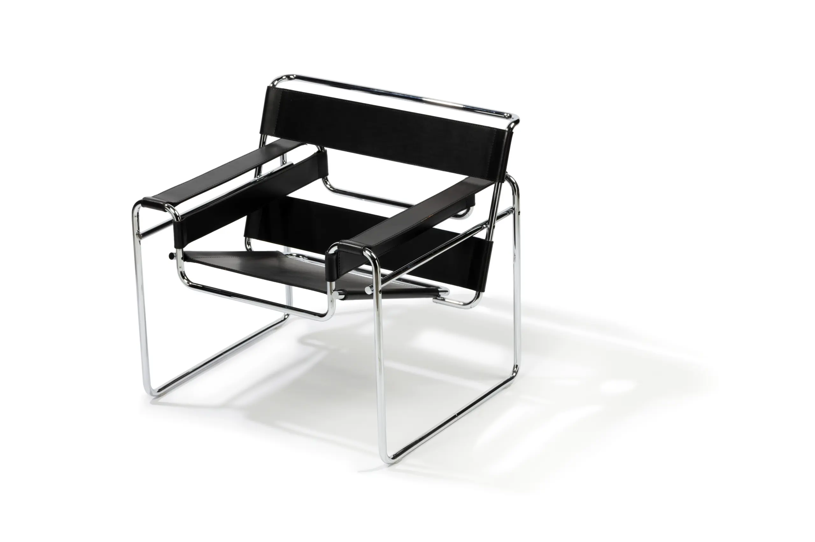 | 项目 | 内容 坐具名称 | 瓦西里椅 / Wassily Chair (Model B3) 坐具类型 | 单人休闲椅 / 钢管结构椅 / 现代主义经典椅 设计风格 | 包豪斯、现代主义、功能主义、工业理性 主要使用场景 | 客厅、等候区、办公空间、展厅、设计工作室 目标用户 | 单人使用者、设计爱好者、现代空间使用者 坐具气质 | 理性、简洁、前卫、工业感、几何秩序 核心特征 | 钢管弯折框架、帆布/皮革绷拉座面、悬空结构、无后腿设计 可借鉴价值 | 钢管框架外显结构、绷拉式软性座面、材料轻量化、工业化生产逻辑 | 功能类型 | 具体表现 基础坐靠功能 | 满足单人坐姿休息，提供座面和靠背支撑 绷拉支撑功能 | 帆布或皮革以绷拉方式形成座面和靠背，利用材料张力承托身体 轻量化功能 | 钢管框架与软性座面使坐具整体视觉轻盈、实际重量轻 可移动功能 | 轻量化设计使椅子易于移动和重新布置 空间陈设功能 | 具有强烈的现代主义视觉特征，可成为空间焦点 情绪体验功能 | 传达理性、自由、前卫、开放的空间感受 | 结构部位 | 结构特征 | 可借鉴点 座面 | 帆布/皮革绷拉形成座面，无硬质底板 | 软性材料绷拉承重的结构逻辑 靠背 | 与座面一体化的绷拉面料向上延伸 | 座面与靠背连续化处理 扶手区域 | 钢管弯折形成扶手支撑框架 | 以框架线条勾勒功能区域 框架 | 钢管连续弯折构成主体结构 | 管材弯折形成三维空间框架 支撑脚 | 钢管框架直接落地，无独立椅脚 | 框架即支撑，简化结构层次 连接方式 | 钢管焊接节点，面料穿套固定 | 工业化的连接逻辑 受力逻辑 | 钢管框架承受主体力，面料张力分散身体重量 | 刚柔结合的受力体系 | 形态特征 | 具体表现 立方体框架 | 钢管构成近似立方体的空间框架，具有建筑感 悬空座面 | 座面在框架内悬空绷拉，形成漂浮的视觉效果 几何线条 | 以直线和直角弯管为主，呈现理性的几何秩序 无后腿设计 | 前部落地、后部悬挑，打破传统椅子四腿形态 面与线对比 | 软性面（帆布/皮革）与刚性线（钢管）形成视觉对比 透明感 | 框架内部空旷，光线和视线可以穿透 工业美学 | 暴露结构、材料真实的工业化审美 | 项目 | 内容 主体材料 | 无缝钢管（镀铬或黑色表面处理） 接触材料 | 帆布、皮革或Eisengarn织物 材料关系 | 钢管冷硬光泽与织物柔软温暖形成触觉和视觉对比 色彩特征 | 银色镀铬钢管配黑色或米色织物，或全黑色版本 表面质感 | 钢管光洁、冰冷、工业感；织物粗糙、温暖、亲和 可转译方向 | 可将钢管替换为竹材弯折框架，将帆布替换为地域特色织物 | 坐具基因类别 | 提取内容 | 来源分析 | 可转译方向 类型基因 | 钢管框架椅、包豪斯经典椅、现代主义坐具 | 瓦西里椅是钢管家具的开创性作品 | 可转化为新中式钢管/竹管休闲椅 功能基因 | 坐、靠、休息、轻量化、可移动 | 绷拉座面和轻质框架结合 | 可用于轻量化公共坐具设计 结构基因 | 钢管弯折框架、绷拉座面、无后腿悬挑 | 框架即结构，面料即座面 | 可与竹材弯折、藤编绷拉等传统工艺结合 形态基因 | 立方体框架、悬空座面、几何线条、工业感 | 建筑化的坐具形态语言 | 可转化为具有东方线条感的框架坐具 材料基因 | 镀铬钢管、帆布、皮革 | 工业化材料与软性材料的对比 | 可转化为本地金属工艺与天然织物 色彩基因 | 银色、黑色、米色、中性色 | 理性、克制的色彩体系 | 可融入地域传统色彩 情绪基因 | 理性、自由、前卫、开放 | 打破传统的坐具设计语言 | 可营造具有创新精神的空间氛围
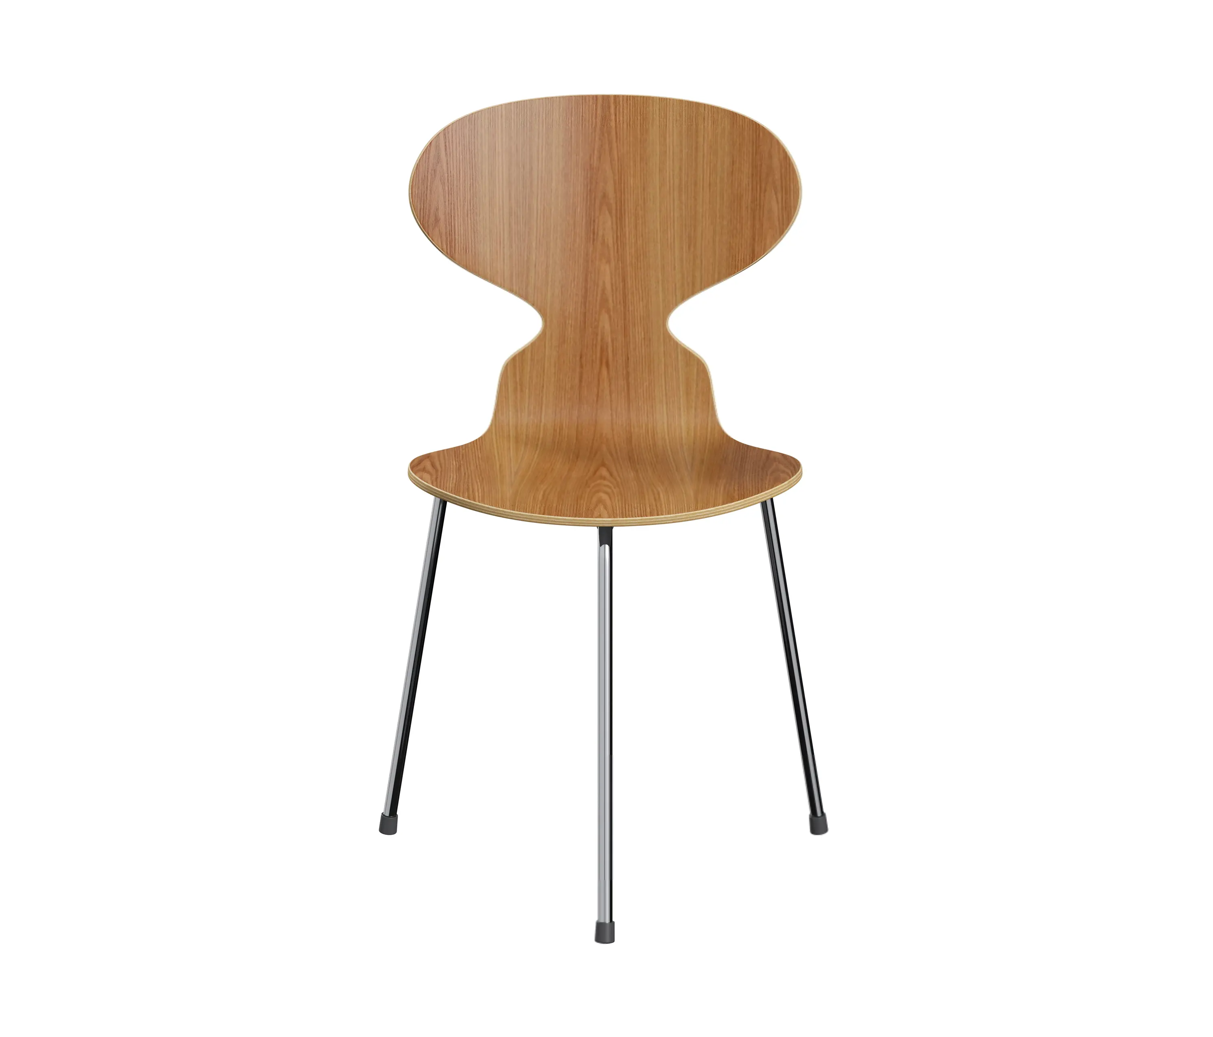 | 项目 | 内容 坐具名称 | 蚁椅 / Ant Chair (Model 3100) 坐具类型 | 单人餐椅 / 模压胶合板椅 / 北欧经典椅 / 可堆叠椅 设计风格 | 北欧现代主义、有机功能主义、简约自然 主要使用场景 | 餐厅、会议室、咖啡厅、教室、居家餐厅 目标用户 | 单人使用者、餐饮空间、公共空间、家庭 坐具气质 | 轻盈、优雅、自然、亲和、简约 核心特征 | 单板模压胶合板座壳、三弯金属管脚、可堆叠结构、蚁腰造型 可借鉴价值 | 单板成型座面与靠背一体化、极简三腿结构、堆叠收纳逻辑、有机曲线与功能结合 | 功能类型 | 具体表现 基础坐靠功能 | 满足单人坐姿，座面与靠背一体化成型 包裹支撑功能 | 胶合板壳体连续弯曲，对臀部和腰部形成温和包裹 可堆叠功能 | 多把椅子可叠放收纳，节省空间 轻量化功能 | 整体材料用量少，自重轻，便于移动 空间适应功能 | 简洁造型适应多种室内场景 情绪体验功能 | 传达自然、轻松、亲和、温暖的空间感受 | 结构部位 | 结构特征 | 可借鉴点 座壳 | 单张模压胶合板弯曲成座面+靠背 | 单板双曲面成型的一体化结构逻辑 座面 | 座壳下部形成臀部支撑区域 | 曲面成型提供舒适的坐感 靠背 | 座壳上部收窄弯曲形成背部支撑 | 靠背与座面无缝连接 腰部过渡 | 座面与靠背之间形成收窄的"蚁腰" | 曲面收窄提供腰部侧向支撑 支撑脚 | 三根金属管脚呈三角形分布 | 最少支撑点实现稳定 连接方式 | 金属管脚通过橡胶件与座壳底部连接 | 刚柔连接的精细化处理 堆叠结构 | 座壳底部开口允许管脚穿入下层椅子 | 结构服务于功能的设计逻辑 | 形态特征 | 具体表现 蚁腰轮廓 | 座面与靠背之间收窄，形似蚂蚁身体结构 单板曲面 | 一整张胶合板弯曲形成连续的三维曲面 倒梯形座面 | 座面前宽后窄，贴合腿部自然姿态 三腿支撑 | 三根纤细金属管脚形成轻盈的底部结构 悬浮感 | 金属管脚纤细，座壳仿佛悬浮于空中 有机线条 | 整体以流畅曲线构成，无硬朗直角 极简造型 | 去除一切多余元素，以最少材料达成完整坐具功能 | 项目 | 内容 主体材料 | 模压成型胶合板（榉木、橡木、胡桃木等多种木皮） 结构材料 | 镀铬或粉末涂层钢管 连接材料 | 橡胶缓冲连接件 材料关系 | 天然木纹的温润与金属管脚的精致形成对比 色彩特征 | 天然木色为主，也可涂装黑色、白色、红色等纯色漆面 表面质感 | 木纹自然、触感温润；金属光洁或哑光 可转译方向 | 可将胶合板替换为竹材模压板，探索更丰富的表面涂装色彩 | 坐具基因类别 | 提取内容 | 来源分析 | 可转译方向 类型基因 | 模压胶合板椅、北欧经典椅、可堆叠椅 | 蚁椅是北欧现代设计的标志性作品 | 可转化为中式餐厅或文化空间中的特色座椅 功能基因 | 坐、靠、堆叠收纳、轻量化移动 | 极简设计满足多功能需求 | 可用于需要灵活收纳的公共空间 结构基因 | 单板座壳、三弯管脚、蚁腰结构、橡胶连接 | 最少部件实现完整坐具功能 | 可探索单板竹材弯曲成型的结构方式 形态基因 | 蚁腰轮廓、单板曲面、三腿悬浮、有机线条 | 以昆虫形态为灵感的仿生设计 | 可与地域文化中的动植物意象结合 材料基因 | 胶合板、钢管、橡胶 | 北欧自然材料与工业材料的结合 | 可探索本地木材与竹材的替代方案 色彩基因 | 天然木色、黑色、白色、彩色涂装 | 从自然木纹到现代纯色的灵活变化 | 可融入中国传统大漆色彩体系 情绪基因 | 轻盈、自然、亲和、温暖、灵动 | 有机形态传达的自然感和轻松感 | 可营造具有东方禅意或亲和力的空间氛围
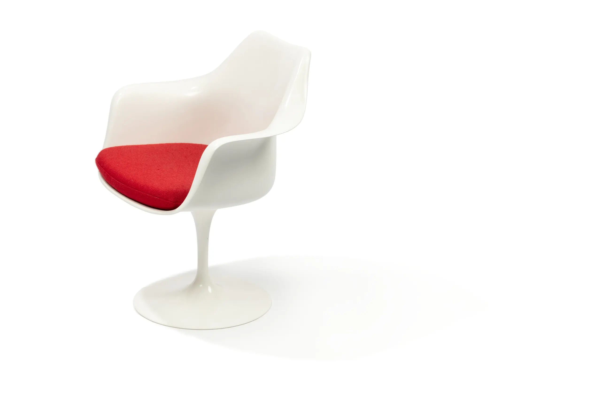 | 项目 | 内容 坐具名称 | 郁金香椅 / Tulip Chair (Pedestal Chair) 坐具类型 | 单人餐椅 / 柱脚椅 / 有机现代经典椅 / 太空时代椅 设计风格 | 有机现代主义、太空时代、未来主义、雕塑化 主要使用场景 | 餐厅、会议空间、展览空间、高端接待区、居家餐厅 目标用户 | 单人使用者、设计爱好者、高端餐饮空间、家庭空间 坐具气质 | 优雅、未来感、纯净、流动、雕塑感强 核心特征 | 一体化玻璃纤维座壳、铸铝柱脚底座、无腿设计、花瓣形轮廓 可借鉴价值 | 单一柱脚支撑结构、座壳与底座一体化视觉、有机花卉形态、消除"椅腿森林" | 功能类型 | 具体表现 基础坐靠功能 | 满足单人坐姿休息，座面与靠背一体化成型 包裹支撑功能 | 玻璃纤维座壳以曲面包裹臀部和背部 旋转功能 | 部分版本底座可360°旋转，增加使用灵活性 空间整洁功能 | 单柱脚设计消除多腿结构的视觉杂乱感 空间陈设功能 | 具有强烈雕塑感和未来感，可作为空间视觉焦点 场景适配功能 | 适合高端餐饮空间、展览空间、现代风格家居 情绪体验功能 | 传达纯净、优雅、未来、轻盈的空间感受 | 结构部位 | 结构特征 | 可借鉴点 座壳 | 一体化模压玻璃纤维座壳，含座面与靠背 | 座面与靠背无缝连续成型 座面 | 座壳下部呈圆形凹陷，形成臀部支撑 | 曲面成型提供舒适坐感 靠背 | 座壳后部向上延展形成背部支撑 | 一体成型减少部件数量 扶手区域 | 座壳两侧向上弯曲形成自然扶靠 | 壳体延展解决扶手功能 柱脚 | 单根铸铝柱脚连接座壳与底座 | 单一支撑点简化底部结构 底座 | 圆形铸铝底座，配防滑垫或自转机构 | 圆形底座分散受力且具识别度 连接方式 | 座壳通过螺栓或胶粘与柱脚连接 | 上下结构分层但视觉一体化 受力逻辑 | 身体重量通过座壳→柱脚→圆形底座传达至地面 | 中心受力体系 | 形态特征 | 具体表现 郁金香轮廓 | 座壳整体呈向上的花瓣形，形似郁金香花朵 柱脚形态 | 单根柱脚连接圆形底座，形成"花茎"意象 无腿设计 | 消除传统椅子四腿结构，获得纯净的视觉底部 连续曲面 | 座壳以连续的有机曲面构成，无平面和直线 圆形底座 | 圆形底座与柱脚形成稳定的视觉锚点 雕塑感 | 整体形态接近抽象雕塑，具有艺术陈设属性 太空时代感 | 纯白色版本尤具1960年代太空时代美学气质 | 项目 | 内容 主体材料 | 模压玻璃纤维（早期）或模压聚丙烯（后期） 结构材料 | 铸铝柱脚与底座（表面涂装或抛光处理） 接触材料 | 可配置座垫（织物或皮革覆盖） 材料关系 | 有机材料座壳与金属柱脚的光洁精致形成对比 色彩特征 | 经典白色为主，也可为黑色、红色等纯色 表面质感 | 座壳光滑如瓷器，柱脚光洁或哑光金属质感 可转译方向 | 可将玻璃纤维转化为天然漆面木壳，保持雕塑化形态 | 坐具基因类别 | 提取内容 | 来源分析 | 可转译方向 类型基因 | 柱脚椅、雕塑化坐具、太空时代经典椅 | 郁金香椅重新定义了椅子底部结构 | 可转化为具有雕塑感的公共空间艺术坐具 功能基因 | 坐、靠、旋转、整洁空间、陈设 | 将实用功能与艺术形态统一 | 可用于博物馆、艺术展厅、精品酒店 结构基因 | 单柱脚底座、一体化座壳、中心受力 | 打破"四腿"传统，以柱脚承重 | 可探索新型材料实现单柱脚支撑结构 形态基因 | 郁金香轮廓、连续曲面、无腿、雕塑感 | 以花卉为灵感的仿生形态语言 | 可与东方瓷器、陶器或地域花卉意象结合 材料基因 | 玻璃纤维、铸铝、聚丙烯 | 现代工业材料与有机造型的结合 | 可探索天然漆面、陶瓷或新型复合材料 色彩基因 | 白色、黑色、红色、纯色系 | 极简的单色强化形态雕塑感 | 可融入中国传统单色釉色彩体系 情绪基因 | 优雅、纯净、未来、轻盈、雕塑感 | 以有机形态营造超时代的美学感受 | 可营造具有东方极简美学或未来感的空间氛围
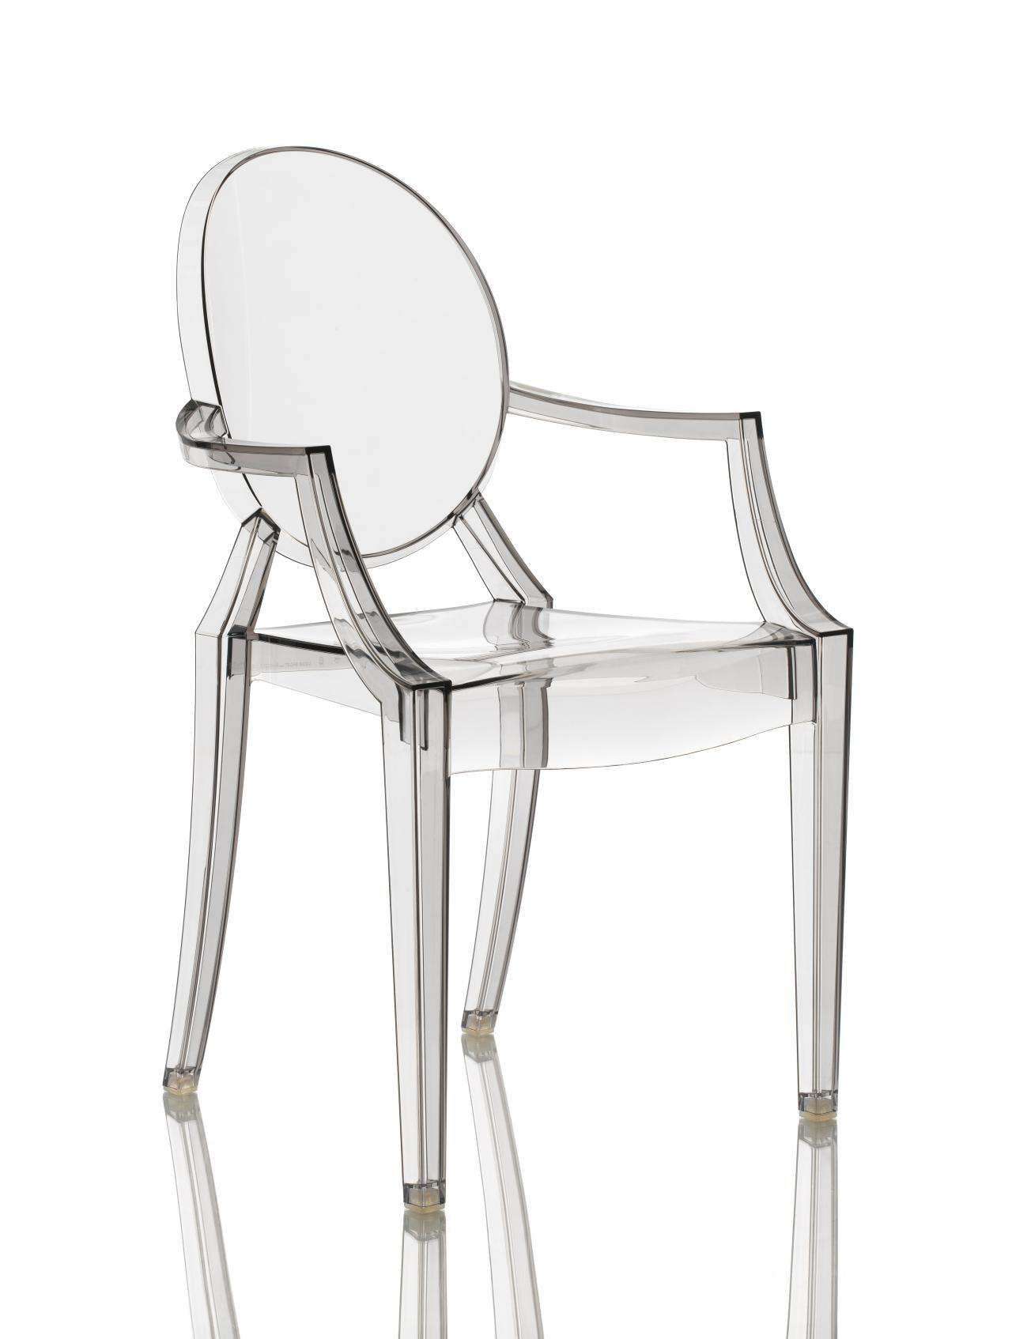 | 项目 | 内容 坐具名称 | 幽灵椅 / Louis Ghost Chair 坐具类型 | 单人扶手椅 / 聚碳酸酯注塑椅 / 后现代经典椅 / 透明椅 设计风格 | 后现代主义、新古典复兴、透明美学、当代设计 主要使用场景 | 餐厅、客厅、展览空间、时尚空间、商业空间、居家 目标用户 | 单人使用者、时尚空间、设计爱好者、潮流品牌空间 坐具气质 | 通透、诙谐、当代、时尚、轻盈、戏剧感 核心特征 | 透明聚碳酸酯一体注塑成型、路易十六古典轮廓、可堆叠、耐候性 可借鉴价值 | 古典造型与现代材料的碰撞、透明材质消解体量感、一体注塑成型、室内外通用 | 功能类型 | 具体表现 基础坐靠功能 | 满足单人坐姿，提供座面和靠背支撑 扶手支撑功能 | 两侧扶手提供手臂支撑和侧向依靠 可堆叠功能 | 多把椅子可叠放收纳，最多可叠6把 室内外通用功能 | 聚碳酸酯材料耐候性好，可户外使用 空间通透功能 | 透明材质使坐具不遮挡视线和光线 空间陈设功能 | 古典轮廓与透明材质形成强烈的视觉趣味性 情绪体验功能 | 传达轻盈、当代、时尚、有趣的空同感受 | 结构部位 | 结构特征 | 可借鉴点 座面 | 圆形或椭圆形座面凹陷 | 注塑模具形成符合人体的曲面 靠背 | 椭圆形镂空靠背，带古典徽章装饰轮廓 | 古典装饰元素转化为结构语言 扶手 | 两侧弯曲扶手连接靠背与座面 | 扶手与座壳一体化成型 椅腿 | 四根锥形腿，前腿向后收窄 | 古典腿型的现代简化处理 整体结构 | 单一模具注塑成型，无任何连接件 | 极致的单件化结构 堆叠结构 | 椅腿和座面底部设计有堆叠定位槽 | 结构服务于收纳功能 受力逻辑 | 聚碳酸酯材料弹性承重，四腿分散至地面 | 材料自身满足结构和舒适需求 | 形态特征 | 具体表现 古典轮廓 | 引用路易十六时期扶手椅的经典轮廓 透明消隐 | 透明材质使椅子在视觉上几乎消失 椭圆元素 | 靠背中央的椭圆形镂空和座面圆形呼应 徽章靠背 | 靠背顶部保留古典徽章装饰的简化轮廓 锥形腿 | 四腿呈锥形向下收窄，具有优雅的古典比例 光影效果 | 透明材质在光线下形成丰富的光影反射和折射 材质的戏剧性 | 传统贵族家具造型用廉价工业塑料制成，具有后现代讽刺意味 | 项目 | 内容 主体材料 | 透明或彩色聚碳酸酯（PC）一体注塑成型 表面处理 | 高光透明、磨砂、彩色透明等多种效果 材料特性 | 轻质、耐冲击、耐候、可回收 材料关系 | 单一的聚碳酸酯材料承担结构、造型和接触的全部功能 色彩特征 | 透明无色为主，也有烟灰、琥珀、红色、绿色等彩色透明版本 表面质感 | 光洁如玻璃、触感坚硬但温润 可转译方向 | 可将透明材质替换为彩色半透明材料、回收塑料或生物基材料 | 坐具基因类别 | 提取内容 | 来源分析 | 可转译方向 类型基因 | 透明扶手椅、后现代经典椅、室内外通用椅 | 幽灵椅是后现代设计的代表性作品 | 可转化为具有东方古典轮廓的透明/半透明座椅 功能基因 | 坐、靠、扶手、堆叠、室内外通用 | 单一材料满足多功能需求 | 可用于文旅空间、户外休憩点、文创商店 结构基因 | 一体注塑成型、零连接件、古典轮廓复现 | 以工业手段再现古典造型 | 可探索中国传统椅型（圈椅、官帽椅）的注塑化表达 形态基因 | 古典轮廓、透明消隐、椭圆元素、锥形腿 | 古典美学与当代材料的碰撞 | 可将明式家具的经典轮廓用现代材料重新诠释 材料基因 | 聚碳酸酯、透明材质、一体注塑 | 工业塑料的极致运用 | 可探索透明竹纤维复合材料、回收塑料等环保材料 色彩基因 | 透明、彩色透明、磨砂 | 从无色到多彩的灵活变化 | 可融入中国传统琉璃色彩体系 情绪基因 | 通透、诙谐、当代、时尚、戏剧感 | 以透明材质消解体量，创造趣味性 | 可营造具有东方意境或当代艺术感的空间氛围
[图片] | 项目 | 内容 坐具名称 | 明式圈椅 / Ming Round-backed Armchair (Horseshoe-back Armchair) 坐具类型 | 扶手椅 / 礼仪坐具 / 古典家具 设计风格 | 明式家具、中国古典主义、"天圆地方"哲学风格 主要使用场景 | 厅堂正位、书房、文人雅集、现代茶空间、高端酒店大堂 目标用户 | 文化爱好者、中式家居用户、设计收藏者 坐具气质 | 温润内敛、圆融方正、典雅端庄、天人合一 核心特征 | 上部椅圈呈马蹄形圆弧环抱，下部方形座面稳如磐石，体现"天圆地方"宇宙观；S形靠背板贴合人体脊椎；整器以榫卯结构连接，无钉无胶；通体光素极少雕饰，以木材天然纹理为装饰 可借鉴价值 | 哲学理念驱动造型——方圆结合的形式语言可转译为现代产品的视觉符号系统；隐藏式人体工学——S形靠背板实现"隐性的舒适"；材美工巧——尊重材料天然属性，结构与装饰合一；模块化榫卯——可拆装结构是可持续设计的先驱 | 功能类型 | 具体表现 休憩兼礼仪功能 | 兼具休闲靠坐与正式端坐双重功能，可在不同场合灵活切换 座面尺度 | 座面高度约45-50cm，吻合中国成年人小腿加足高的人体工学标准；座深约43-50cm，大小腿可自然垂放 S形靠背支撑 | 靠背板呈"S"形三弯曲线，后倾角度约95°-105°，贴合人体脊椎自然弧度；腰靠凸缘距座面约24cm，精准对应人体第三根脊椎骨 扶手支撑 | 扶手高度距座面约25cm，匹配坐姿肘高；扶手前端S形外延曲线，方便手掌抓握；联帮棍与鹅脖分担手臂承托，形成三点支撑 脚踏功能 | 管脚枨前枨可作脚踏使用，弥补座高偏高时的足部悬空问题 情绪体验功能 | 圆弧环抱带来心理安全感与包容感，温润木质唤起人与自然亲近的体验 | 结构部位 | 结构特征 | 可借鉴点 椅圈 | 由3-5段弧形圆材通过楔钉榫水平接合，呈椭圆形态，末端外甩作"鳝鱼头"式收尾 | 楔钉榫的弧形连接技术可启发曲线构件节点设计 靠背板 | 独板S形弯材，上端插入椅圈、下端插入座面后框，为结构脊梁 | S形曲线的结构自承重与人体工学合一 前腿/鹅脖 | 一木连做，从地面直通扶手前端，微向前倾 | 一木连做减少连接节点，增强整体强度 后腿/立柱 | 一木连做，从地面直通椅圈，向后微倾形成侧脚 | 侧脚收分利用重力增强抗侧力稳定性 座面 | 攒边打槽装板，硬屉（木板面）或软屉（藤编面），冰盘沿线脚 | 攒边结构允许面板自由伸缩，适应温湿度变化 腿足间枨 | 步步高赶枨——前枨最低作脚踏、两侧稍高、后枨最高 | 非对称横撑布局可应用于差异化结构加固 券口牙板 | 座面下四面装壸门式券口牙子，沿边起阳线，刚柔并济 | 结构加固件兼作装饰件——"结构即装饰"理念 | 形态特征 | 具体表现 上圆下方 | 椅圈为圆弧环抱，座面为方正矩形，形成圆与方的对比统一，体现"天圆地方"哲学 外圆内方 | 整体外轮廓圆润柔和，内部结构方正严谨，曲直相济 疏密有致 | 上部椅圈空透（虚），下部座面实沉（实），虚实相生 视觉平衡 | 椅圈马蹄形椭圆环前后收放有度，联帮棍上细下粗，券口壸门弧线沿边起阳线 比例关系 | 椅圈高度与座面宽度比约1:0.6-0.65；靠背板S形侧面呈现优美双曲弧线；正立面含两个隐含矩形，与1:6比例的扶手圈形成方圆精确匹配 | 项目 | 内容 主体材料 | 黄花梨木（首选）——色泽温润黄褐至红褐色，纹理如行云流水（鬼脸纹、麦穗纹），油性足不易变形；紫檀木——深沉紫黑；亦有鸡翅木、铁力木、红木、金丝楠木 结构材料 | 同主体材料，通体使用同一种硬木 接触材料 | 硬屉为同一硬木板材，光滑凉爽；软屉为藤编座面（上藤下棕双层编织），透气有弹性 填充材料 | 无（硬木家具不使用填充） 材料关系 | 通体同一材质，追求材料纯粹性与整体感；硬屉与软屉构成触感对比；木材天然纹理即装饰 色彩特征 | 黄花梨为暖黄褐色（蜜糖色），紫檀为紫黑色，红木为深红色；通体一色，不施漆饰，仅以蜡或薄漆保护 表面质感 | 打磨抛光后温润如玉；黄花梨有独特"荧光"效果；天然木纹丰富视觉肌理，触感平滑细腻 可转译方向 | 暖色调与温润质感可转译为现代暖色系木材或仿木材料CMF方案；藤编肌理可作为现代座椅透气性接触面设计参考 | 坐具基因类别 | 提取内容 | 来源分析 | 可转译方向 类型基因 | 圈椅类型——以圆弧形椅圈为最核心识别符号的扶手椅范式 | 上圆下方的造型语言成为东方座椅的"原型"基因 | 方圆结合的形态范式可转译为各类文化产品的造型语言 功能基因 | 礼仪与休憩双重功能；隐藏式人体工学——在传统形式中自然融入人机尺度 | S形靠背板在无现代测量工具下达成近乎完美的人体工学 | "隐性的舒适"——不依赖机械调节，通过形态实现舒适 结构基因 | 榫卯结构——楔钉榫、一木连做、攒边打槽；可拆装模数基因 | 未施胶的干性连接为拆解重组提供可能 | 扁平化包装、模块化家具的结构参考 形态基因 | 方圆基因——上圆下方形态原型；S形曲线基因——靠背板双曲弧线 | 可追溯至"天圆地方"宇宙观表达 | 曲直结合的形式语言体系 材料基因 | 硬木基因——黄花梨/紫檀；纹理即装饰基因——不依赖涂饰 | 尊重材料天然属性，结构与装饰合一的极简主义 | 现代产品中对材料天然属性的尊重与凸显 色彩基因 | 暖系原木色基因——黄色调至红褐色系暖色为主，通体一色 | 单材质单色，靠材质本身确立色彩身份 | 低饱和自然色调的CMF方案 情绪基因 | 安定感——圆弧环抱带来安全与包容；庄重感——方正座面传递稳重；内敛感——儒家含蓄精神 | 圈椅环抱式扶手设计提供类似怀抱的慰藉 | 以心理安全感和亲近感为目标的情感化设计
[图片] | 项目 | 内容 坐具名称 | 四出头官帽椅 / Four-protruding-heads Official's Hat Chair (Sichutou Guanmaoyi) 坐具类型 | 扶手椅 / 礼仪坐具 / 正式坐具 设计风格 | 明式家具、文人极简主义 主要使用场景 | 厅堂正位、宴席主位、书房、官衙、祠堂、现代中式会议室 目标用户 | 中式美学爱好者、设计研究者、高端家具收藏者 坐具气质 | 简练刚健、端庄挺拔、曲中见正、朴素大气、文人气骨 核心特征 | 搭脑两端与左右扶手前端共四处向外探出微翘，形似明代乌纱帽双翅；通体光素极少雕饰，靠背板呈S形曲线贴合人体脊椎；腿足直落而下，侧脚收分增强稳定感；步步高赶枨寓意仕途晋升 可借鉴价值 | 四出头的"飞檐"式造型可转译为现代产品的端部处理语言；通体光素的极简手法示范"以少胜多"；"仕出"谐音叙事性设计——造型与文化语义的双重编码 | 功能类型 | 具体表现 正式礼仪坐具 | 为"正襟危坐"的正式场景设计，强调端正姿态与礼仪规范 座面尺度 | 座高约50-52cm，座深约45-50cm，座宽约55-60cm，宽裕适度 靠背支撑 | S形靠背板贴合脊椎弧线，后倾约100°-105°；搭脑中段呈罗锅式向后凸出，可作颈枕支撑头部 扶手支撑 | 扶手前端外撇并以S形弧线延伸，自然承托小臂与手掌；鹅脖微向前倾使扶手位置更符合手臂前伸习惯 脚踏功能 | 步步高赶枨中的前枨最低，可作脚踏使用 礼仪约束 | 无倾仰功能，为固定姿态坐具，强调端坐礼仪要求 | 结构部位 | 结构特征 | 可借鉴点 搭脑 | 两端出头微向上翘，中段呈罗锅式向后凸出，截面圆润 | 飞檐式端部造型的语言转译 靠背板 | 独板S形弯材，上端插入搭脑、下端插入座面后框，为结构中枢 | 独板而非拼接——整体性优于分段式 后腿/立柱 | 一木连做，从地面直通搭脑，穿过座面 | 纵向贯通结构减少连接节点 扶手 | S形弯曲，前端出头外撇，后端插入后立柱 | S形扶手既是功能支撑又是造型语言 鹅脖 | 一木连做，从地面直通扶手前端，微向前倾 | 前倾角度经过精密计算匹配手臂前伸习惯 座面 | 攒边打槽装板，多为藤编软屉，冰盘沿轮廓 | 软屉透气弹性优于硬板座面 管脚枨 | 步步高式——前低后高，四根枨依次递增，寓意"步步高升" | 非对称横撑赋予结构文化叙事 | 形态特征 | 具体表现 直中有曲 | 主体构架以直线垂直为主（腿足、立柱），关键节点以柔和曲线处理（搭脑、扶手、靠背板） 方中带圆 | 整体框架方正，但构件截面多为圆材，阳刚中融入柔润 挺拔向上 | 高约120cm、宽约60cm，高宽比约2:1，竖向线条引导视线向上，形成高挑挺拔的视觉效果 虚实相间 | 上部搭脑扶手区域空透，下部座面腿足区域实沉，空间节奏分明 四出头识别 | 搭脑与扶手端部探出上翘的造型语言是该类型的绝对形态识别符号 壸门券口 | 弧形券口轮廓沿边起阳线，形成柔中带刚的线型装饰 | 项目 | 内容 主体材料 | 黄花梨木（首选）——蜜糖色调，纹理清晰多变；紫檀木——深紫至近黑色，更显庄重肃穆；铁力木——灰褐至深褐色 结构材料 | 同主体材料，通体同一种硬木 接触材料 | 座面多为藤编软屉（藤心编结，棕绳底网+藤皮面层）；搭脑与扶手端部为硬木表面 填充材料 | 无 材料关系 | 通体单材追求纯粹统一；藤编软屉与硬木框架形成质感对比——柔韧编织vs坚硬光洁 色彩特征 | 黄花梨为暖黄褐至蜜糖色，紫檀为紫黑至黑褐色；通体同色不额外着色；藤编座面浅棕黄与深色框架形成温和明度对比 表面质感 | 硬木光滑温润；包浆后呈现柔和半透明光泽；藤编粗糙有弹性形成触感对比 可转译方向 | 蜜糖色调可转译为现代暖色系木饰面CMF方案；藤编与硬木质感的复合座椅面层设计 | 坐具基因类别 | 提取内容 | 来源分析 | 可转译方向 类型基因 | 官帽椅类型——以四出头为最核心识别特征的扶手椅范式 | 中国扶手椅中最高等级的礼仪坐具类型 | 礼仪坐具的现代转译（如总裁椅、主席椅） 功能基因 | 礼仪端坐基因——强调"正襟危坐"的正式姿态；隐蔽的舒适基因 | S形靠背板在端庄形式中隐入舒适 | 形式优先的端庄型坐具设计 结构基因 | 一木连做基因；暗榫基因（挖烟袋锅等隐形榫卯）；步步高基因 | 外表光洁无痕——结构与审美的双重追求 | 隐形连接、表面无痕的现代榫接产品 形态基因 | 四出头基因——搭脑与扶手端部探出上翘；竖直挺拔基因——2:1高宽比 | 端部探出上翘为该类型的绝对形态识别符号 | 端部处理作为产品识别语言的要素 材料基因 | 黄花梨基因——蜜糖色硬木为标准材质语言；藤编软屉基因 | 以木材天然纹理代替人为装饰，不施漆绘 | 材质即装饰的理念 色彩基因 | 暖调原木单色基因——以单一暖色调硬木本色确立色彩身份 | 单材质单色——色彩由材质决定而非涂装 | 天然材料本色的现代CMF策略 情绪基因 | 威严感——四出头飞檐传递权威；挺拔感——高挑身形唤起向上精神；文人气骨——光素无雕饰体现内敛风骨 | 高而窄的形体在空间中形成"君子独立"的雕塑感 | 以比例和线条传达精神气质
[图片] | 项目 | 内容 坐具名称 | 玫瑰椅 / Rose Chair (Meiguiyi)，南方称"文椅" 坐具类型 | 扶手椅 / 轻便靠背椅 / 文房椅 设计风格 | 明式家具、文人园林风格、苏作纤细风格 主要使用场景 | 书房、闺阁、窗台下、园林亭榭、画廊、茶室、新中式空间 目标用户 | 文人雅士、闺阁女性；现代：新中式家居用户、茶空间经营者 坐具气质 | 轻巧灵秀、方正通透、文雅娟秀、精致含蓄、书卷气 核心特征 | 靠背与扶手高度齐平且低矮（明式扶手椅中靠背最矮），形成方正框架轮廓；靠背不高于窗台，专为窗下陈设设计，不遮挡视线与光线；搭脑和扶手均平直不出头，体量小巧用材纤细 可借鉴价值 | 低矮靠背的"不遮挡"设计——为特定空间位置优化座椅轮廓高度；方正框架的模数化潜力；轻量化用材——纤细构件达成结构强度；"结构即装饰"——券口牙子兼作加固件与装饰 | 功能类型 | 具体表现 轻便文房坐具 | 为短时端坐（读书、写字、品茶）而优化，不追求长时间后靠的深度休憩 座面尺度 | 座高约49-50cm，座深约43-46cm相对较浅适合端坐书写，座宽约57-61cm较为宽敞 靠背支撑 | 靠背低矮（距座面仅约34-38cm），仅支撑至腰部上方，不提供头部和肩部支撑；靠背板多垂直微弯 扶手支撑 | 扶手高度与靠背平齐（距座面约34-38cm），横平竖直，提供前臂水平搁置便利书写 空间友好 | 低靠背设计使其可置于窗下、案前而不遮挡视线与光线 脚踏功能 | 管脚枨（步步高赶枨）的前枨可作脚踏 | 结构部位 | 结构特征 | 可借鉴点 搭脑 | 平直横梁，两端不出头，与后立柱以挖烟袋锅榫连接 | 南官帽椅体系的平直搭脑语言 扶手 | 平直前伸，前端不出头，与鹅脖以挖烟袋锅榫连接 | 扶手与靠背平齐的"方正框架"逻辑 靠背框 | 攒框镶板结构——立材为框、中加横枨，框内装券口牙子或直棂 | 攒框镶板可灵活变换面板样式 前腿/鹅脖 | 一木连做，从地面直通扶手前端，纤细直立 | 构件截面最小化——轻量化用材 后腿/立柱 | 一木连做，从地面直通搭脑两端 | 四根立柱构成最小化立方体框架 座面 | 攒边打槽装板，多为藤编软屉，冰盘沿线脚 | 冰盘沿线脚赋予薄板以体量感 卡子花/矮老 | 横枨下装短柱或雕花嵌件，兼具支撑与装饰功能 | "结构+装饰"双功能构件理念 | 形态特征 | 具体表现 方正通透 | 靠背扶手构成正方框架，内部以券口或直棂填充而不封闭，形成"框中透景"的园林美学 轻巧纤细 | 所有构件截面尺寸偏小（直径约2.5-3.5cm），整体视觉质量轻盈 低矮内敛 | 靠背与扶手高度齐平且均不过高（总高约83-88cm），在空间中谦逊克制 少即是多 | 以最精简的线面关系达成完整座椅形态，是明式座椅中几何化程度最高的类型 座面形态 | 矩形平面，冰盘沿线脚——上舒下敛，层层内收使厚重座面视觉轻盈化 比例关系 | 靠背高度约等于座面宽度的一半，靠背框接近正方形；构件截面与总高比约1:25-1:30，极为纤细 | 项目 | 内容 主体材料 | 黄花梨木（最经典）——色泽温润纹理华美；铁力木——深褐灰色调；紫檀木——较罕见；亦有花梨木、鸡翅木、榉木 结构材料 | 同主体材料，通体同一种硬木 接触材料 | 座面多为藤编软屉；靠背接触面因式样不同——独板光滑、直棂多根细圆木条、券口框架牙条 填充材料 | 无 材料关系 | 通体单材以材质统一达成整体感；藤编与硬木框架质感对比是主要材料对话；不同式样靠背产生不同材料密度感 色彩特征 | 黄花梨为暖黄褐色调，铁力木为冷灰褐色调；单色系通体同色不施漆饰；色调温和低调与书房/园林环境自然融合 表面质感 | 硬木框架光滑温润触感如玉；藤编粗糙有弹性；直棂式产生点状/线状触感；透雕花板凹凸有致 可转译方向 | 纤细构件的轻量化视觉可转译为现代金属或碳纤维座椅细骨架构型；藤编透气肌理可用于现代座椅接触面方案 | 坐具基因类别 | 提取内容 | 来源分析 | 可转译方向 类型基因 | 低靠背扶手椅类型——靠背与扶手齐平且低矮，代表"不遮挡"的空间友好型座椅范式 | 靠背不高于窗台，专为窗下陈设而设计 | 空间友好型座椅——为特定位置优化轮廓高度 功能基因 | 轻便文房坐具基因——为短时端坐优化；空间友好基因——不遮挡视线光线 | 低矮靠背迫使坐者保持脊背挺直，契合书写需求 | "不遮挡"设计理念应用于开放办公区 结构基因 | 极简框架基因——四立柱+横枨的最小立方体框架；攒框装板基因；券口牙子基因 | 所有明式座椅中构件数量最少的结构方案 | "结构即装饰"理念——加固件同时是视觉元素 形态基因 | 方正框架基因——方形轮廓为核心形态识别符号；纤细基因；通透基因 | "框中透景"借鉴园林漏窗美学 | 通透型围合——不完全封闭的空间界定 材料基因 | 黄花梨纤细用材基因；藤编软屉基因 | 因构件细小而对木材纹理选择更为讲究 | 轻量化用材——材料少但精度高 色彩基因 | 低饱和暖调木色基因——以温和低调的木质本色为色彩语言 | 不争不抢，与书房/园林环境自然融合 | 内敛低调的色彩策略 情绪基因 | 书卷气——方正通透与文人书房场景深度绑定；亲切感——低矮小巧拉近人物距离；园林意境——"框中透景"带来"借景"诗意 | 谦逊克制的气度——不争夺空间主导权 | 以尺度亲近感和视觉通透性传达友好气氛
[图片] | 项目 | 内容 坐具名称 | 子宫椅 / Womb Chair (Model 70/74) 坐具类型 | 休闲椅 / 有机现代主义扶手椅 设计风格 | 有机现代主义、中世纪现代主义（Mid-Century Modern） 主要使用场景 | 客厅、休息室、酒店大堂、阅读角落、卧室、高端办公接待区 目标用户 | 追求深度舒适与设计感的家庭用户；酒店商业空间；中世纪现代主义收藏者 坐具气质 | 包裹拥抱、有机流动、雕塑感、温暖安全、从容放松 核心特征 | 以玻璃纤维模压成型的大型曲面外壳构成如子宫般包裹身体的承托空间；外壳坐入抛光不锈钢管脚的轻盈底座之上，形成厚重"壳"与纤细"骨架"的戏剧性对比；分离式座垫与靠垫可根据身体姿态自由调整 可借鉴价值 | "形式服从情感"——以心理安全感为设计出发点；壳与骨架的对比美学——厚重包裹体+纤细支撑腿；新材料驱动新形态——玻璃钢解放造型语言；可更换滑套覆面系统——具有可持续设计前瞻性 | 功能类型 | 具体表现 深度休憩型休闲椅 | 大型壳面允许使用者以多种姿势就坐——正坐阅读、侧坐交谈、蜷缩小憩、双腿搭扶手 座面尺度 | 座高约38-45cm低坐姿；座深约55-60cm；整体宽度约100-106cm极为宽敞 靠背包裹 | 靠背高度约50-55cm，向后大角度倾斜，从腰部到头颈全支撑；壳形曲面的固定弧度提供舒适半躺坐姿 扶手支撑 | 宽阔平坦的弧形面从靠背两侧延伸而出，可承托手臂也可作临时置物面 多姿势自由 | 不限定坐姿，分离式坐垫与靠垫可自由移动调整支撑点 配套脚踏 | 配套Ottoman延伸下肢承托面，实现接近躺卧的放松姿势 | 结构部位 | 结构特征 | 可借鉴点 外壳 | 玻璃纤维增强聚酯树脂（FRP）模压一体成型，连续无缝大型曲面壳体 | 单壳结构（Monocoque）在家具中的先驱应用 底座 | 无缝焊接不锈钢管弯曲而成，开放式弧形腿造型 | 底座与壳体分离式连接便于维修更换 椅腿滑垫 | 不锈钢与尼龙组合的可旋转自调平脚垫 | 适应不平地面的细节设计 靠垫/坐垫 | 独立发泡聚氨酯芯外包Dacron纤维棉，金属扣环固定于壳体 | 分离式软垫——结构支撑与接触舒适分别承担 覆面 | 锥形精裁滑套（slipcover）精密缝制套在壳体外侧 | 可更换式面料系统延长产品寿命 倾仰 | 无机械倾仰，完全依靠壳形曲面弧度提供舒适 | 以形态而非机构实现舒适——"无机构的舒适" | 形态特征 | 具体表现 有机曲面 | 整把椅子没有一个平面一条直线，全部由复合曲线和双曲面构成，具有强烈生物形态特征 包裹与开放 | 上部壳面内凹包裹身体，下部金属底座外展开放，形成内收与外放的空间张力 重与轻的戏剧 | 上部壳体视觉沉重（大面积不透明曲面），下部底座极轻（纤细开放式钢线），反差强烈 截锥形态 | 整体类似于前倾的、被斜向截断的圆锥体，开口朝向使用者 底座悬浮 | 抛光不锈钢管弯曲交叉，底座曲线形成轻盈"漂浮"效果——沉重壳体似乎悬浮在地面之上 比例关系 | 宽度约100-105cm明显大于深度约90-94cm，横向舒展强调包裹的"张开双臂"姿态 | 项目 | 内容 主体材料 | 玻璃纤维增强聚酯树脂（FRP）——模压一体成型，高强度抗变形 结构材料 | #304级不锈钢管——无缝弯曲+焊接，镜面抛光处理；部分版本为哑光黑色粉末涂层 接触材料 | Knoll提供100+种面料选择：Acqua皮革、Classic Bouclé圈绒、Mohair Velvet马海毛天鹅绒、Ultrasuede超细纤维仿麂皮、多种羊毛混纺等 填充材料 | 高密度发泡聚氨酯+ Dacron聚酯纤维棉包裹；部分版本外层羽绒填充 材料关系 | 硬壳（FRP）与软垫（泡沫+纤维+面料）形成硬度层次；金属底座与有机壳体构成冷/暖、硬/韧、闪亮/哑光多重对比 色彩特征 | 由所选面料决定——经典色包括深炭灰、暖米色、橙红、深海蓝、橄榄绿、奶油白等；温暖饱和中性色为主，色彩具有时间耐久性 表面质感 | 天鹅绒的光泽柔滑、Bouclé的圈绒颗粒感、皮革的温润光滑；金属底座极度光滑反射周边环境 可转译方向 | FRP曲线成型能力可转译为现代复合材料座椅造型手段；壳体与底座材质对比是经典CMF策略；可更换滑套系统支持产品全生命周期外观更新 | 坐具基因类别 | 提取内容 | 来源分析 | 可转译方向 类型基因 | 深度包裹型休闲椅基因——大型曲面壳体实现身体全面承托包裹 | 开创"壳形休闲椅"全新类型，影响深远 | 包裹型壳形坐具的类型范式 功能基因 | 多姿势自由坐卧基因——不限定坐姿；情感安全基因——包裹形态提供心理安全感 | 将心理舒适纳入功能设计范畴 | 以心理安全感为目标的情感化功能设计 结构基因 | 单壳结构（Monocoque）基因——壳体即结构无内部框架；分离式软垫基因；滑套覆面基因 | 结构支撑与接触舒适由不同组件分别承担 | 功能分离的模块化座椅结构 形态基因 | 有机生物形态基因——全部曲线曲面构成柔软雕塑感；包裹与悬浮对比基因 | 厚重壳体与轻盈底座的戏剧性反差 | 重与轻对比的造型手法 材料基因 | 玻璃钢壳体+不锈钢底座+纺织面料的三位一体材料基因 | "合成材料结构壳+金属支撑+软质接触面"的经典材料范式 | 三材质体系的现代休闲椅CMF 色彩基因 | 温暖饱和中性色基因——面料选色主导整体色彩 | 色彩由用户选择的面料决定而非结构决定 | 用户定制化的色彩策略 情绪基因 | 安全感——包裹壳形唤起母体庇护体验；放松感——多姿势自由使人卸下防备；归属感——创造专属个人微观空间 | 椅子主动"拥抱"使用者传递关爱与温柔 | 以包裹感和心理安全为核心的情感体验设计
[图片] | 项目 | 内容 坐具名称 | 潘通椅 / Panton Chair (Panton S Chair / Stacking Chair) 坐具类型 | 一体成型悬臂椅 / 多功能餐椅兼休闲椅 设计风格 | 波普设计、太空时代风格、有机极简主义 主要使用场景 | 餐厅、酒吧、室内外休闲区、展览空间、儿童房、现代家居、商业空间 目标用户 | 设计爱好者与收藏者；年轻时尚家庭用户；商业空间（餐厅/酒店/展厅）；儿童 坐具气质 | 雕塑流畅、性感妖娆、未来主义、大胆反叛、极致简约 核心特征 | 世界上第一把单一材质、单一模具、一体注塑成型的悬臂式塑料椅——整把椅子无任何接缝、螺丝或连接件，从椅背到椅座到支撑为一根连续不断的S形曲线；将"椅子"概念简化为一件雕塑品般的单件物品 可借鉴价值 | "一件式"思维——将多组件装配重新思考为单一整体；悬臂结构塑料化——打通了材料置换的创新路径；可堆叠——"艺术品"与"工业品"的平衡；材料迭代驱动的设计进化——同一设计跨越数十年随材料技术进步不断重生 | 功能类型 | 具体表现 多功能通用坐具 | 兼顾用餐、休闲、等候、户外等多场景的中度休憩型座椅 座面尺度 | 座高约43-48cm标准餐椅范围；座深约42-48cm；座面微凹曲面贴合臀部 靠背支撑 | 靠背高度约48-55cm，S形延伸腰部微前凸支撑、背部后倾约100°-110°；提供肩胛骨高度支撑 扶手功能 | 无独立扶手——靠背两侧延伸曲边可作短时手臂搁置面 悬臂弹性 | 塑料材质在承重时产生微小弹性变形，提供轻微回弹感与"活"的坐感 可堆叠设计 | 相同外形椅子可叠放收纳，大幅节省存储与运输空间 户外适用 | 聚丙烯版添加UV稳定剂，可室外使用，轻便易于搬动 | 结构部位 | 结构特征 | 可借鉴点 靠背上段 | 向后弯曲至顶端，截面较薄，提供背部上方支撑 | 截面按受力需求渐变 腰靠区 | S形内凹处，截面加厚以增加承重强度 | 关键受力区材料增厚——精密力学优化 座面区 | 微凹曲面，截面最厚，是全椅结构核心区 | 座面为应力最大处——材料集中于此 悬臂弯曲段 | 座面过渡至地面的弯曲段，截面渐变（先缩后扩） | 悬臂结构力学关键区域的抛物线形态 落地支撑面 | 宽扁底部展开面，提供稳定接地面积 | 底部展开增大接地面积防止倾覆 一体成型 | 全椅单一材料单一模具一次性制成，零连接节点 | 零零件零装配——"减法制造"的终极表达 材料迭代 | 从玻璃钢→聚苯乙烯→聚氨酯泡沫→聚丙烯，结构不变材料进化 | 同一形态寻找最合适材料——"设计的材料进化论" | 形态特征 | 具体表现 连续流动 | 整把椅子为一根连绵不断的空间曲线沿厚度方向展开的曲面体，具有强烈流动性与速度感 S形悬臂 | 侧面轮廓呈现优美S形曲线——前弯→后弯→前弯三段式连续曲面，如丝带在空中凝固 正负空间 | 实体曲面与围合出的人体就坐空间形成有趣的图底关系——"椅子"和"被椅子定义的人体空间"同等重要 纺锤形正面 | 自上而下由窄变宽再变窄——顶部最窄、座面最宽、底部收窄，形成优雅花瓶形正面剪影 截面渐变 | 最薄处约8-10mm，最厚处约25-35mm，厚度变化自然不突兀 比例关系 | 总高约83-85cm，总宽约48-52cm，高宽比约1.6:1-1.7:1竖向修长；侧面S形三段波峰波谷间距均匀 | 项目 | 内容 主体材料 | 玻璃纤维增强聚丙烯（Polypropylene + GF，当前主力版本）——注塑成型，哑光表面，轻量化、抗UV、可回收 历史材料 | 第一代硬质聚氨酯泡沫（Baydur）；第二代热塑性聚苯乙烯（Luran S）；第三代硬质聚氨酯结构泡沫（Classic版） 结构材料 | 同主体材料（单一材质，无独立结构材料） 接触材料 | 同主体材料（无覆面无软垫，人体直接接触塑料表面） 填充材料 | 无（Classic版为自结皮结构泡沫，表层致密芯层发泡，无独立填充） 材料关系 | 单一材质原则——材料即结构即表面即触面，彻底消除材料间界面与过渡 色彩特征 | 鲜艳纯粹的单一色彩——经典色包括正红、纯黑、纯白、柠檬黄、薄荷绿、亮橙、粉红、深蓝等；通体纯色无色彩分区；聚丙烯版色彩来自预染色颗粒贯穿截面 表面质感 | 聚丙烯版：哑光平滑微带磨砂触感温和；Classic版：高光极度光滑如瓷面触感凉爽 可转译方向 | 聚丙烯+玻璃纤维增强的轻量化耐久材料方案；预染色贯穿截面的着色方式；单一材质可回收——全椅同材回收时无需分拆 | 坐具基因类别 | 提取内容 | 来源分析 | 可转译方向 类型基因 | 一体成型悬臂椅基因——世界第一把单一材质/模具/一体成型的悬臂椅 | 开创"Monobloc塑料悬臂椅"全新品类 | 一件式产品设计思维 功能基因 | 单材多功能基因——室内/室外、用餐/休闲/等候全覆盖；可堆叠收纳基因 | 雕塑性与功能性并存 | 艺术品与工业品的平衡 结构基因 | 一体成型基因——零零件零连接零装配；截面渐变优化基因；悬臂力学基因 | 材料按需分布最薄与最厚差距可达5倍 | 减法制造——从一块材料中解出全部功能 形态基因 | S形连续曲线基因——侧面轮廓是家具史上标志性剪影；流动雕塑基因；正负空间共生基因 | 椅子作为连续流动空间曲面体的概念 | 连续曲面的雕塑化家具语言 材料基因 | 塑料进化基因——四代材料迭代代表20世纪高分子材料技术演进；单材基因 | 同一设计随材料技术进步不断重生 | 设计与材料的协同进化 色彩基因 | 波普纯色基因——高饱和度单一纯色为色彩语言，色彩即设计宣言；色彩贯穿基因 | 预染色使色彩成为材料固有属性而非表面涂装 | 大胆纯色的情感化CMF策略 情绪基因 | 自由感——悬臂弹性坐感和无拘束S形曲线传达自由精神；愉悦感——鲜艳纯色与流畅曲线唤起视觉与身体愉悦；性感/魅惑——已成为"最性感椅子"的文化符号 | Kate Moss裸坐其上的Vogue封面赋予其永恒文化地位 | 以曲线和色彩激发感官愉悦
[图片] | 项目 | 内容 坐具名称 | 天鹅椅 / Swan Chair (型号3320) 坐具类型 | 休闲椅 / 带360度旋转功能 设计风格 | 丹麦现代主义 / 北欧现代主义 / 有机现代主义 主要使用场景 | 酒店大堂与休息区、客厅、书房、商业空间接待区、高端办公空间 目标用户 | 追求设计品味的中高端消费人群、设计收藏爱好者、高端酒店与商业空间业主 坐具气质 | 优雅、雕塑感、有机、流畅、轻盈、经典 核心特征 | 全椅无一条直线，完全由曲线构成；椅身形似展翅天鹅，具有强烈有机雕塑感；外壳采用玻璃钢一体成型技术，曲面连续无缝，扶手与靠背一体延伸，两翼间有镂空地带减轻视觉重量 可借鉴价值 | 技术与美学的完美结合典范；有机形态如何通过新型材料实现；全曲线语言在坐具设计中的极限探索；旋转底座赋予家具社交功能性 | 功能类型 | 具体表现 休憩/社交型休闲椅 | 适合1-2小时的休闲坐姿与社交交谈，空间占用适中 座面尺度 | 标准版座高40cm（高版48cm），深68cm提供充分大腿支撑 靠背支撑 | 曲面靠背自然包裹上背部和肩部，提供放松的半后仰姿势 扶手支撑 | 扶手与外壳一体成型，高度约58cm，手臂自然搭放 旋转功能 | 360度旋转底座（可带自动回位），便于社交场景中灵活转身参与对话 坐感特征 | 高密度冷泡棉填充提供柔软有弹性坐感，曲面壳体给予包裹感和安全感 | 结构部位 | 结构特征 | 可借鉴点 外壳 | 模压聚氨酯硬泡（RigiPur）+ 玻璃纤维增强，连续无缝曲面壳体 | 壳体作为承载结构同时塑造形态的双重角色 填充层 | 冷固化柔性聚氨酯泡沫（FlexiPUR），包覆外壳之上 | 硬壳与软填充的功能分离 面料 | 由单个技师全手工缝制，贴合雕塑曲面 | 手工缝制贴合复杂三维曲面的工艺 中心柱 | 直径38×2mm缎面镀铬焊接钢管 | 单柱中心支撑的极简底座方案 四星脚架 | 缎面抛光压铸铝，黑灰色合成材料脚垫 | 钢管+压铸铝的轻量化底座组合 旋转机构 | 内藏于中心柱，外观简洁 | 隐藏式旋转机构保持外观纯粹 | 形态特征 | 具体表现 全曲面有机 | 无任何直线或尖角，整体呈"曲"势，轮廓流畅富有动感 天鹅展翅 | 椅身形似展翅天鹅，两翼向外微张，扶手与靠背连续一体延伸 镂空处理 | 两翼间镂空地带减轻视觉重量，增强通透感 底座悬浮 | 单柱中心支撑+四星脚架辐射状展开，主体显得"漂浮" 视觉重心 | 集中在壳体中部偏下，底座轻盈使整体产生悬浮感 比例关系 | 宽74×深68×高77cm，体量适中偏紧凑；座高40cm占总高约52% | 项目 | 内容 主体材料 | 玻璃纤维增强聚氨酯复合材料（外壳） 结构材料 | 缎面镀铬钢管（中心柱）+ 缎面抛光压铸铝（四星脚架） 接触材料 | Kvadrat高级织物（Hallingdal、Divina、Tonus、Steelcut等30+种）或高级皮革（Essential、Aura、Embrace、Grace等苯胺牛皮） 填充材料 | 冷固化柔性聚氨酯泡沫 + tricot棉絮层（100g） 材料关系 | 刚性外壳与柔软填充形成对比；温暖织物/皮革与冷冽金属底座形成质感对比；三层材料层次分明 色彩特征 | 织物版色彩范围极广（Kvadrat全系列可选），皮革版以黑、白、棕、灰等经典色为主；纯色为主通过材质肌理表达 表面质感 | 织物温暖柔和；皮革光滑细腻有光泽；金属底座镜面般缎面抛光 可转译方向 | 有机壳体一体成型工艺可转译为其他坐具品类塑形手段；织物+皮革+金属三材质对比体系 | 坐具基因类别 | 提取内容 | 来源分析 | 可转译方向 类型基因 | 一体化壳体休闲椅范式——以连续曲面壳体同时承担结构、形态、围合三重功能 | 玻璃钢模压技术使全曲线语言成为可能 | 壳体作为结构+形态+围合的统一体 功能基因 | 旋转社交型休闲坐具——为公共空间中的灵活社交互动而设计 | SAS皇家酒店大堂设计需求驱动 | 社交场景驱动的家具功能设计 结构基因 | 玻璃钢模压壳体+中心柱旋转底座——将结构隐藏于雕塑形态之中 | 当时极具突破性的一体成型技术 | 隐藏式结构的雕塑化家具 形态基因 | 全曲线有机雕塑语言——以天鹅为原型的仿生设计，无一直线 | 北欧有机现代主义的极致表达 | 仿生形态的家具语言 材料基因 | 复合材料壳体+高级织物/皮革+金属底座的三材质体系 | 三层功能分离而协同——壳体/填充/覆面 | 功能分层的材料策略 色彩基因 | 北欧克制纯色体系，以单色大面积呈现，注重材质原生质感 | 通过材质肌理而非图案表达色彩 | 克制优雅的北欧色彩哲学 情绪基因 | 优雅、宁静、温和、社交感、经典永恒——给人以从容不迫的优雅气质 | 天鹅般优雅姿态唤起宁静与舒适 | 以仿生优雅姿态传达从容气质
[图片] | 项目 | 内容 坐具名称 | Archibald Armchair / 阿奇博尔德扶手椅 坐具类型 | 休闲扶手椅（Armchair），另有高背款、大型款、餐椅款等衍生 设计风格 | 现代意大利轻奢风格 / 当代极简主义 / 雕塑感设计 主要使用场景 | 客厅、书房、高端酒店套房、私人会所、总裁办公室、高端商业空间 目标用户 | 追求低调奢华的高净值人群、设计鉴赏家、高端酒店与商业地产开发商 坐具气质 | 奢华、优雅、沉稳、精致、雕塑感、包覆感 核心特征 | 宽阔深邃的座面配以纤细的铸铝支腿，形成"厚重与轻盈"的视觉反差；扶手处皮革以多排竖向褶皱构成波纹肌理，翻折设计灵感源自衬衫翻领；座面边缘和外表面采用对比色车线强化雕塑轮廓 可借鉴价值 | 体量感"轻量化"策略——大尺度坐面如何通过细腿和褶皱实现视觉轻盈感；皮艺褶皱作为功能性与装饰性结合的设计语言；"衬衫领"细节成为品牌签名式符号 | 功能类型 | 具体表现 冥想型休闲椅 | 设计师明确将其定位为"专为冥想和放松而设计" 座面尺度 | 座高约41cm，座宽约80cm极为宽阔，深度鼓励"沉浸式"坐姿 靠背支撑 | 适度后倾，靠背高度适中提供上背部和肩部支撑 扶手支撑 | 宽阔包覆皮革，手臂完全放松搭放；扶手翻折"衬衫领"增加肘部倚靠柔软触感 坐感特征 | 弹性绷带弹簧系统+模压聚氨酯泡沫+聚酯棉多层复合——有支撑力而不僵硬，柔软不塌陷 弹性绷带系统 | 替代传统弹簧，提供均匀的体重分布支撑，优于传统弹簧系统 | 结构部位 | 结构特征 | 可借鉴点 框架 | 钢管焊接框架，提供结构刚性 | 钢管框架的轻量化替代实木框架 弹力系统 | 弹性绷带（Elastic Belts）替代传统弹簧系统 | 弹性绷带作为弹簧的轻量化替代方案 填充层 | 模压/印压聚氨酯泡沫成型 + 聚酯纤维棉絮加厚 | 多层泡沫密度分区设计 面料 | Pelle Frau皮革（21道鞣制工序）或高级织物 | 顶级皮革的全手工包覆工艺 底座 | 四条铸铝支腿 + 管状钢架，枪灰色/钌色饰面 | 铸铝替代实木腿的现代奢华感 褶皱细节 | 扶手皮革多排竖向褶皱，翻折设计 | 皮艺褶皱作为功能性与装饰性结合 车线 | 对比色车线强化雕塑轮廓 | 车线既是结构需要也是装饰语言 | 形态特征 | 具体表现 方中带圆 | 座面和靠背轮廓偏方正，但所有转角均为柔和圆弧过渡 重中见轻 | 深座面宽体量的"重"与细腿的"轻"形成视觉修正 衬衫领褶皱 | 扶手外部皮革向下翻折形成"衬衫领"效果、多排竖向褶皱——最具标志性细节 腿部线条 | 四条纤细铸铝腿微向外倾斜，截面逐渐收窄 空间存在感 | 在空间中呈现强烈存在感但不具侵略性，适合作为客厅主角椅或阅读角独椅 比例关系 | 宽80×深83×高75cm；座高41cm约占总高55%；腿部视觉占比不足20% | 项目 | 内容 主体材料 | 钢管框架（结构核心） 结构材料 | 铸铝（支腿）+ 钢管（框架）+ 弹性绷带（弹力系统） 接触材料 | Pelle Frau皮革（Poltrona Frau自有顶级全粒面牛皮，21道鞣制工序）或高级织物（可拆卸款） 填充材料 | 模压聚氨酯泡沫 + 聚酯纤维棉絮 材料关系 | 温暖柔软的皮革与冷硬光滑的金属支腿形成"软硬对比"——核心材质叙事；褶皱皮革光影变化与平整座面光滑质感形成同材质内肌理对比 色彩特征 | 皮革版以大地色系和中性色为主——驼色、烟草棕、深棕、鸽灰、黑色、奶油白；对比色车线比皮面浅1-2个色阶；支腿枪灰色为经典 表面质感 | Pelle Frau皮革极为柔软细腻随时间形成包浆；褶皱区域丰富凹凸光影；金属支腿哑光或半哑光 可转译方向 | 皮革褶皱作为软包家具装饰语言；弹性绷带替代弹簧的轻量化结构思路；铸铝替代实木腿的现代奢华感塑造 | 坐具基因类别 | 提取内容 | 来源分析 | 可转译方向 类型基因 | 当代奢华休闲扶手椅范式——以雕塑感外形包裹极致舒适的坐感体验 | Poltrona Frau百年皮艺传统与当代设计融合 | 意大利轻奢坐具的类型范式 功能基因 | 冥想/放松型深度休憩坐具——以空间包裹感和多层柔软支撑定义"沉浸式"坐姿 | 弹性绷带+模压泡沫+聚酯棉多层复合 | 多层复合的极致舒适坐感系统 结构基因 | 钢管框架+弹性绷带+模压泡沫+铸铝腿的现代软包结构体系 | 传统"软包+钢架"结构的当代升级 | 现代软包坐具的结构体系 形态基因 | 方中带圆、重中见轻——大尺度方正体量通过细腿和褶皱语言获得优雅轻盈感 | "衬衫领"褶皱成为品牌签名式符号 | 细节符号化的品牌识别策略 材料基因 | Pelle Frau顶级皮革+铸铝金属+聚氨酯泡沫的意大利奢华材质体系 | 21道鞣制工序的顶级皮革 | 以极致工艺定义奢华的材料策略 色彩基因 | 大地色系皮革为主色调，对比色车线为点睛，金属深灰为基底 | 低调奢华的色彩表达 | 克制内敛的奢华色彩体系 情绪基因 | 沉稳、奢华、温暖、私密、沉思——给人以被温柔包裹的安全感与静谧的冥想氛围 | "专为冥想和放松而设计"的定位 | 以包裹感和静谧感为核心的情绪体验
[图片] | 项目 | 内容 坐具名称 | Husk Armchair / 哈斯克扶手椅 坐具类型 | 休闲扶手椅（Armchair），含高背款、旋转餐椅款、办公椅款、户外款 设计风格 | 当代意大利设计 / 轻奢 / 现代有机 / 可持续设计 主要使用场景 | 客厅主角椅、卧室休闲角、高端办公接待区、设计酒店客房与公共空间 目标用户 | 追求当代设计感的都市精英、设计收藏爱好者、重视可持续理念的新一代消费者 坐具气质 | 温暖、包覆、亲和、雕塑感、刚柔并济、当代 核心特征 | 刚性外壳包裹柔软坐垫——"软硬对比"是核心设计语言；外壳以现代菱格绗缝语言重新诠释古典拉扣工艺；坐垫被分割为多个块面，既突出人体工学轮廓又传达"身心舒适"的概念 可借鉴价值 | "外壳+内垫"二元结构的创新运用；现代语言转译古典工艺（capitonne）的方法论；可持续材料（可回收Hirek聚合物）在高端家具中的应用实践 | 功能类型 | 具体表现 深度放松型休闲椅 | "为身心舒适而设计的柔软颂歌"——被评为"放松的绿洲"级舒适度 座面尺度 | 座高约44cm（H2G款），宽84×深84cm体量接近正方形平面 靠背支撑 | 适度后倾；高背款（H3G）带有一体化头枕延伸至110cm提供头颈部支撑 包裹式侧翼 | 两侧"贴身侧翼"（snug sides）提供手臂和身体侧面的完整包裹 分段式支撑 | 坐垫被分割为多个独立块面，每个块面独立响应身体压力——"分段式支撑" 旋转功能 | 多款可选旋转底座，便于灵活转向 坐感特征 | 聚酯纤维填充极为柔软但不出陷，有被"拥抱"的感觉——"你走进去，而不是坐上去" | 结构部位 | 结构特征 | 可借鉴点 外壳 | Hirek可回收聚合物注塑成型（标准款）或Baydur高密度聚氨酯 | 可回收聚合物在高端家具中的应用 坐垫 | 独立分块的聚酯纤维填充 + 针刺聚酯纤维段 + 棉质内衬 | 分块式坐垫各块面独立响应身体压力 座面支撑 | 成型聚氨酯 + 防滑面料 | 防滑面料防止坐垫移位 底座 | 压铸铝 + 钢型材 + 实木（拉丝橡木多色可选）或全铝 | 多材质底座方案适应不同空间风格 按扣固定 | 坐垫通过按扣（press studs）固定于外壳，可拆卸更换 | 简单有效的可更换方案 可拆解结构 | 所有组件可分离，便于未来回收 | 全生命周期可持续的模块化设计 | 形态特征 | 具体表现 外刚内柔 | 外壳线条硬朗有折面感，内垫圆润柔软——形成"外刚内柔"的形态对比 包裹姿态 | 整体呈包裹状，两侧翼向中间围合，语意为"拥抱" 现代capitonne | 外壳以现代菱格绗缝语言重新诠释古典拉扣工艺，带有凹凸肌理 分块坐垫 | 坐垫由多个独立块面组成，块面间缝线分隔形成有节奏的凹凸肌理 梯形靠背 | 靠背为上宽下窄的梯形弧面，高背款延伸至头顶形成连续曲线 比例关系 | H2G宽84×深84×高88cm；座高44cm占总高50%；底座高度较低视觉重心在壳体区域 | 项目 | 内容 主体材料 | Hirek可回收聚合物（壳体）+ 聚酯纤维（填充）+ 棉质内衬 结构材料 | 压铸铝 + 钢型材 + 实木（橡木多色可选）或全铝 接触材料 | 织物（多种系列可选，可拆卸）或皮革（Gamma皮革等多种系列） 填充材料 | 聚酯纤维 + 针刺聚酯纤维段 + 成型聚氨酯 材料关系 | 刚性塑料外壳与柔软织物坐垫形成"硬vs软"核心材质对话；木质底座温润与金属框架冷冽形成次级对比 色彩特征 | 外壳可选白/黑/红/黄/灰褐/玳瑁色等；坐垫织物/皮革色彩选择极其广泛；经典搭配：白色外壳+灰色/米色织物柔和统一 表面质感 | Hirek外壳光滑有微光泽；织物坐垫触感柔软温暖；木质底座拉丝质感保留天然纹理 可转译方向 | 可回收聚合物在高端家具中应用作为可持续设计范例；外壳+内垫分体结构可转译为其他品类；现代capitonne语言可作为传统工艺当代化方法论 | 坐具基因类别 | 提取内容 | 来源分析 | 可转译方向 类型基因 | 刚柔二元休闲椅范式——以刚性外壳界定空间框架，以柔软内垫提供身体舒适 | Patricia Urquiola的女性设计视角 | 外刚内柔的对比设计语言 功能基因 | 包裹式深度放松型坐具——通过两侧翼和分块坐垫实现"被拥抱"坐感 | "你走进去，而不是坐上去"的沉浸式体验 | 包裹沉浸式的坐具体验设计 结构基因 | 可完全拆解的模块化结构体系——Hirek壳体+分块坐垫+按扣连接+可选底座 | 全生命周期可持续——所有组件可分离回收 | 环保可拆解的家具结构设计 形态基因 | 外刚内柔的对比形态——硬朗折面外壳包裹圆润柔软内垫 | 现代菱格绗缝重新诠释古典拉扣工艺（capitonne） | 古典工艺的当代转译 材料基因 | 可回收聚合物外壳+天然纤维填充+实木/铝合金底座的可持续材质体系 | B&B Italia的可持续设计实践 | 可持续材料在高端家具中的应用 色彩基因 | 高定制化配色——外壳、坐垫、底座可独立选色，形成丰富的色彩组合 | 同色调融合vs异色调跳跃两种配色策略 | 高度定制化的模块化配色策略 情绪基因 | 温暖、安全、放松、亲和、当代——给人以回到"茧"中的安心感与柔软接纳感 | Husk（茧壳）命名的隐喻——包裹与保护 | 以"茧"为隐喻的安全感设计
[图片] | 项目 | 内容 坐具名称 | Pacha Lounge Chair / 帕夏休闲椅 坐具类型 | 休闲椅 / 无腿低坐面设计——"低视线生活"先驱 设计风格 | 有机现代主义 / 法国70年代波普风格 / 雕塑感极简 / 当代复古 主要使用场景 | 客厅、卧室休闲角、阅读角、创意工作空间、精品酒店、艺术空间 目标用户 | 追求个性化表达的年轻都市人群、设计收藏家、法式设计爱好者 坐具气质 | 圆润、温暖、天真、惬意、雕塑感、云朵般柔软、愉悦 核心特征 | 完全取消传统椅腿，座面仅离地37cm——开创"低视线生活"概念；圆润如云朵的有机造型，无明显棱角；向内倾斜的缝线勾勒出曲面的优雅弧度；模块化设计可组合成沙发系统 可借鉴价值 | "去腿化"低坐面设计革命——如何通过降低坐高改变坐姿行为和使用场景；有机圆润造型如何通过缝线走向来定义和强调；模块化系统思维——从单椅到沙发到户外的完整产品生态 | 功能类型 | 具体表现 低坐姿放松型坐具 | 刻意降低坐高（仅37cm）以鼓励更放松、更随意的坐姿——"低视线生活"理念 座面尺度 | 座高37cm远低于常规；座深54cm让大腿前部悬出座面；宽大座面（77cm）为盘腿侧坐等非正式坐姿提供空间 靠背支撑 | 靠背高度42cm，提供下背部至中背部支撑 扶手支撑 | 带扶手款扶手高度约43cm间距32cm，手臂在圆润扶手上自然搭放 旋转功能 | 可选固定底座或旋转底座（带自动回位功能） 坐感特征 | 高密度泡沫（23-30 kg/m³）提供柔软但不出陷的支撑——"坐在云朵上" 姿势自由 | 适合阅读、发呆、喝咖啡、社交闲聊等休闲活动 | 结构部位 | 结构特征 | 可借鉴点 内部框架 | 胶合板（Plywood）成型框架——提供结构形状和强度 | 胶合板CNC切割成型框架 泡沫层 | 高回弹切割泡沫，密度23-30 kg/m³，硬度60-120 N——座面与靠背分区配置不同密度 | 不同部位分区配置不同密度泡沫 面料 | 全包覆式（Fully Upholstered），从座面到底座连续包覆 | 通体同质面料的"软雕塑"构造方法 底座 | 涂装MDF中密度纤维板，可选珍珠金色或柔黑色半哑光涂装 | MDF底座替代金属/实木腿的低成本轻量化方案 旋转底座 | 可选旋转底座带自动回位，与落地式主体整合 | 旋转底座与落地式主体的整合方式 无腿设计 | 底座直接接触地面，替代传统椅腿的支撑与抬高功能 | "去腿化"——取消椅腿重新定义坐具与地面的关系 | 形态特征 | 具体表现 云朵造型 | 完全圆润的有机形态——无任何直角或直面，整体呈"云朵"状轮廓柔和蓬松 静态舒适感 | 形态具有"静态的舒适感"，向内倾斜的缝线赋予曲面定义感和优雅气质 无座面边界 | 座面与侧面自然过渡，无明确座面边界——坐垫与侧面融为一体 低矮贴近 | 总高仅65cm，底座厚度仅约4cm视觉占比极低，整体接近地面 "悬浮"错觉 | 底座直径略小于座面，形成微妙的"悬浮"错觉 比例关系 | 宽77×深85×高65cm；座高37cm占总高57%；宽高比约1.18略宽于高度 | 项目 | 内容 主体材料 | 胶合板（内框）+ 高密度聚氨酯泡沫（包覆层） 结构材料 | 涂装MDF（底座） 接触材料 | Dedar Karakorum（42%羊毛+33%粘胶+24%棉+1%聚酰胺，圈绒质感）、Dora Bouclé圈圈呢、Vidar（Kvadrat羊毛混纺）等；另有皮革选项 填充材料 | 座垫泡沫23-30 kg/m³·60-120 N；靠背泡沫23-30 kg/m³·60-120 N——分区配置 材料关系 | 通体同质化面料全包覆——从座面到侧面到底座连续统一无材料切换，强化圆润感和整体雕塑感 色彩特征 | 温暖中性色系为主——米白、象牙白、浅灰、驼色、羊毛本色；Karakorum 001暖灰白圈绒最具代表性；珍珠金底座增添精致光泽 表面质感 | 圈绒面料（Bouclé/Karakorum）触感柔软蓬松有颗粒质感——模拟羔羊毛；底座半哑光低调细腻光泽；整体质感温暖柔软可亲近 可转译方向 | 通体同质面料全包覆语言可作为"软雕塑"家具设计方法；圈绒/圈圈呢面料创造温暖亲和质感；低坐高+有机形态的休闲坐具类型学 | 坐具基因类别 | 提取内容 | 来源分析 | 可转译方向 类型基因 | 低视线无腿休闲椅范式——以取消椅腿、降低坐高为特征的新型休闲坐具类型 | Pierre Paulin"低视线生活"概念 | 低坐姿休闲椅的类型范式 功能基因 | 极度放松型低坐姿坐具——通过低坐高和柔软曲面鼓励非正式、自由的坐姿行为 | 不规定坐姿，包容盘腿、侧坐等多种身体使用方式 | 自由坐姿的休闲坐具设计 结构基因 | 胶合板内框+高密度泡沫全包覆+MDF涂装底座的无腿落地式结构体系 | 内部框架提供形状保持，外部泡沫提供舒适与雕塑形态 | 软雕塑构造方法 形态基因 | 完全圆润的有机云朵形态——无棱角、无缝线外露、通体柔软曲面的"软雕塑"造型 | 向内倾斜的缝线定义曲面弧度 | 以缝线走向定义曲面形态 材料基因 | 圈绒面料（Bouclé/Karakorum）+ 高密度泡沫 + 胶合板/MDF的温暖触感材质体系 | 模拟羔羊毛的毛绒触感——视觉与触觉双重温暖 | 温暖亲和的触感材质体系 色彩基因 | 温暖中性色为主——米白/灰白/驼色的单色系全包覆，以材质肌理而非色彩对比取胜 | 通体同色全包覆强化圆润整体感 | 单色全包覆的色彩策略 情绪基因 | 惬意、天真、温暖、放松、愉悦——给人以"回到童年"般的无拘无束感和云朵般柔软的安全感 | Pacha在法语中意为"舒适的、柔软的" | 以天真和惬意为核心的情感体验
[图片] | 项目 | 内容 坐具名称 | 红蓝椅 / Red and Blue Chair (Rood-blauwe stoel) 坐具类型 | 扶手椅 / 艺术性坐具——更被视为"空间的立体构成" 设计风格 | 荷兰风格派（De Stijl）/ 新造型主义（Neoplasticism）/ 早期现代主义 主要使用场景 | 美术馆/博物馆展示、设计展览、设计工作室、极简主义室内空间 目标用户 | 现代艺术与设计收藏家、美术馆与博物馆、建筑/设计专业人士 坐具气质 | 理性、激进、几何、抽象、宣言式、纯粹、秩序感 核心特征 | 将风格派艺术理念从二维平面转化为三维空间物体的里程碑作品；全椅由13根方形截面黑色木条和2块彩色胶合板构成，所有构件均为直线无任何曲线；采用红（靠背）、蓝（座面）、黄（木条端面）、黑（框架）的标准风格派配色 可借鉴价值 | 纯几何语言在三维家具中的极限实验；标准化构件+简单组装的"预制"思维对工业化生产的先驱意义；形式完全取决于结构逻辑而非装饰需求的设计哲学 | 功能类型 | 具体表现 名义上的坐具 | 功能上作为座椅使用，但舒适度并非设计优先项——更倾向"艺术品/设计宣言" 座面尺度 | 座高约33cm属于较低座面；座面与靠背呈约90度直角——与舒适后倾角度形成刻意对立 扶手支撑 | 扶手由水平方形木条构成，硬质无软垫，高度和位置服务于空间构成而非手臂舒适 坐感特征 | 硬质胶合板座面和靠背——坐感极其坚硬，公认"坐起来不舒服"的标志性设计 设计哲学 | Rietveld引用诗句："当我坐着时，我不想如我的坐肉所喜欢的那样坐着，而是如我的坐之精神所喜欢的那样坐着" | 结构部位 | 结构特征 | 可借鉴点 框架木条 | 13-15根30×30mm方形截面实心榉木条，黑色漆涂装 | 标准化统一截面构件——可工业化批量裁切 靠背板 | 10mm厚桦木胶合板，红色半光漆涂装，榉木封边 | 胶合板着色的简洁处理 座面板 | 10mm厚桦木胶合板，蓝色半光漆涂装，榉木封边 | 座面与靠背色块区分源于蒙德里安绘画逻辑 Rietveld节点 | 三维直角相交处构件延伸超出节点——"笛卡尔节点" | 构件延伸超出节点——结构透明化手法 木销连接 | 每节点两个隐藏木销+一个贯穿木销，竹签楔入锁定 | 无金属连接件的全木结构方案 | 形态特征 | 具体表现 绝对几何 | 完全由直线和直角构成的开放式空间框架——无任何曲线 构件延伸 | 13根木条在三维空间中构成透明网格般的空间结构，构件延伸超出节点——最具辨识度特征 色彩漂浮 | 红色靠背板和蓝色座面板如同蒙德里安画作中的色块在黑色框架中"自由漂浮" 黄色端面 | 木条端部涂黄色以标明截面——暗示构件是"无限延伸中被截取的一段" 线条雕塑 | 在空间中呈现为"线条的雕塑"而非"体量的雕塑"——通透网格结构不占据实体空间 比例关系 | 宽约66×深约83×高约88cm；座高33cm占总高37.5%；所有框架木条统一30×30mm截面 | 项目 | 内容 主体材料 | 实心榉木（框架木条）+ 桦木胶合板（座面和靠背板） 结构材料 | 实心榉木 + 木销 + 竹签楔子——全天然木材，无金属 接触材料 | 涂漆胶合板——直接接触身体，无任何软质覆面或填充 填充材料 | 无——设计有意识地拒绝任何"舒适性"软质填充 材料关系 | 单一材料类型（木材）通过不同形式（实木条vs胶合板）和不同颜色（黑/红/蓝/黄）实现视觉区分 色彩特征 | 严格遵循风格派色彩体系——黑色框架、红色靠背、蓝色座面、黄色端面——蒙德里安绘画色彩的直接三维化 表面质感 | 半光涂漆——有光泽但不镜面，可看到木材纹理透过漆面；触感硬朗光滑 可转译方向 | 纯几何+原色的色彩构成方法可用于任何设计品类；标准化构件+节点组装的结构思维可转译为当代板式家具 | 坐具基因类别 | 提取内容 | 来源分析 | 可转译方向 类型基因 | 艺术宣言型坐具范式——椅子作为艺术理念/设计哲学的物质载体，功能服务于理念 | 风格派从二维绘画走向三维空间的关键作品 | 设计作为理念宣言的范式 功能基因 | 坐的功能存在但不优化——以几何纯粹性优先于身体舒适性的反传统坐具功能观 | 舒适是精神层面而非身体层面的 | 反传统的功能观——精神舒适>身体舒适 结构基因 | 笛卡尔节点框架结构体系——标准化方形截面木条+三维直角贯穿节点+木销连接 | 结构完全透明可读——荷载与支撑关系可视化 | 透明化结构——构件关系可被视觉阅读 形态基因 | 绝对直线几何的空间网格形态——红蓝黄黑风格派原色色块在黑色线性框架中"自由漂浮" | 蒙德里安绘画语言的三维化 | 纯几何抽象的空间构成 材料基因 | 全木材（榉木实木+桦木胶合板）的质朴材质体系——以低成本材料承载激进理念 | 日常木材通过色彩和构成转化为艺术 | 低成本材料的高价值转化 色彩基因 | 风格派原色体系——红、蓝、黄 + 黑/白/灰，严格遵循新造型主义色彩法则 | De Stijl色彩理论的家具应用 | 原色+无彩色的纯粹色彩构成 情绪基因 | 理性、激进、秩序、纯粹、思想性、乌托邦——给人以智识的震撼而非身体的安抚 | 激发对"设计是什么"的根本性思考 | 以智识震撼为核心的设计表达
[图片] | 项目 | 内容 坐具名称 | 蛋椅 / Egg Chair (型号3316/3317) 坐具类型 | 休闲椅 / 躺椅（Lounge Chair） 设计风格 | 有机现代主义、雕塑主义、北欧现代主义 主要使用场景 | 酒店大堂、高端商业空间、客厅、书房、展览空间 目标用户 | 追求经典品味的高端消费群体；酒店/商业空间的品位型客户；设计收藏家 坐具气质 | 优雅包裹、沉静私密、雕塑般力量感、有机温暖、太空时代轻盈 核心特征 | 以鸡蛋为原型的完整卵形围合壳体，高背翼形包裹创造出"椅中房间"的私密感；由Jacobsen在自家车库用黏土手工雕塑原型；四星铝制旋转底座使雕塑般厚重的上部壳体产生悬浮视觉效果 可借鉴价值 | 雕塑化家具在公共空间中创造私密领域的范式；有机形态与硬朗建筑空间的对比张力策略；将人机工程学升华为艺术形式的路径 | 功能类型 | 具体表现 私密休憩型休闲椅 | 高靠背翼形包裹创造出"椅中房间"的私密感——在公共空间中开辟个人领域 座面尺度 | 座高37cm典型休闲躺椅座高；壳体宽度约86cm 靠背包裹 | 高靠背延伸至约107cm，翼状两侧包裹至耳部/肩部高度，提供半封闭围合 扶手支撑 | 扶手与椅身无缝衔接，自然支撑手臂，高度约58cm 旋转功能 | 360度旋转，方便调整朝向无需起身 自动倾仰 | 型号3319带自适应倾仰调节，可根据使用者体重自动调整靠背角度 坐感特征 | 高密度定型海绵提供柔软有力支撑，壳体包裹感极强 | 结构部位 | 结构特征 | 可借鉴点 壳体 | 冷固化聚氨酯泡沫 + 玻璃纤维增强层，一体成型 | 壳体自承重的一体化思路 底座 | 四星形注模铝制底座，中心焊接钢管柱（直径38×2mm） | Jacobsen标志性四星底座支撑语言 倾仰机构 | 钢板 + 钢管 + 弹簧钢组合，调节手柄抛光拉丝不锈钢 | 隐藏式可调节倾仰机构 脚垫 | 黑灰色合成材料，底滑片为毛毡 | 毛毡底滑片保护硬地面 手工制作 | 每把椅子超1300针缝线、逾4码面料；皮革版两张整皮拼接 | 67年核心工艺保持不变的全手工制作 现代结构 | 现版本取消不可回收玻璃纤维，改为模压硬质泡沫围绕钢结构内部 | 全椅可拆卸回收的环保升级 | 形态特征 | 具体表现 完整卵形 | 垂直方向卵形几何体，前部被切削出开口形成坐入空间 雕塑悬浮 | 上部壳体体量巨大呈雕塑感，下部四星底座纤细优雅——"沉重的上部悬浮于轻盈底座之上" 正面翼形 | 正面为宽肩翼形轮廓，侧面为一笔贯穿的连续弧线，背面为纯粹光滑穹顶 光线塑造 | 光线在复合曲面上形成柔和渐变阴影；皮革版高光勾勒轮廓，哑光织物版吸收光线增强厚重感 群雕效果 | 多把蛋椅组合时形成"椅子花束"群雕效果 比例关系 | 宽86×深79-95×高107cm；座高37cm与总高107cm约1:2.9；壳体视觉占比约80% | 项目 | 内容 主体材料 | 聚氨酯泡沫（冷固化工艺）+ 玻璃纤维增强塑料/泡沫复合壳体 结构材料 | 硬质和软质泡沫围绕钢制内部结构（现版本）；四星注模铝制底座 接触材料 | Kvadrat高级织物（Hallingdal、Divina、Tonus、Steelcut等）或Fritz Hansen 7个等级皮革（Basic至Elegance） 填充材料 | 高密度定型海绵/聚氨酯泡沫 + Tricot棉衬 材料关系 | 外层皮革/织物与内层海绵形成柔软触感与弹性融合；铝制底座与泡沫壳体形成冷金属与温暖纺织品材质对比 色彩特征 | 经典色：黑色、胡桃棕/干邑棕、炭灰、米白；Kvadrat织物可选色域极广；仅皮革就有7个等级多个色系 表面质感 | 皮革版光滑温润高光质感，缝线波浪纹理增加手工细节；织物版温暖柔软哑光质感；铝制底座镜面抛光金属冷感 可转译方向 | 有机壳体造型可应用于各类包裹式坐具；泡沫壳体+面料包覆制造逻辑可推广到沙发、床头板等 | 坐具基因类别 | 提取内容 | 来源分析 | 可转译方向 类型基因 | 包裹式翼形休闲躺椅（Cocoon Wingback Lounge Chair）——高背围合+旋转底座+有机壳体 | Jacobsen在车库用黏土手工雕塑原型 | 从手工雕塑到工业制造的有机设计 功能基因 | 公私空间切换型坐具——在开放空间中创造私密小环境，可旋转调整社交参与度 | SAS皇家酒店大堂的公共空间私密化需求 | 公共空间中的私密领域创造 结构基因 | 一体化泡沫壳体 + 四星铝制旋转底座——无框架自承重壳体 | 壳体与底座通过钢管芯柱连接 | 自承重壳体结构体系 形态基因 | 垂直卵形切削体——完整几何体减去前部开口，形成内凹外凸双重空间体验 | 以鸡蛋为原型的仿生设计 | 仿生有机形态的雕塑语言 材料基因 | 聚氨酯泡沫（内）+ 织物/皮革（外）+ 铝合金（底）——冷暖材质对比融合 | 超过1300针缝线全手工制作 | 工业材料+手工工艺的融合 色彩基因 | 高饱和纯色或深沉中性色配以金属银/灰底座——色彩作为雕塑的物质化手段 | 7个等级皮革+30+种Kvadrat织物 | 以丰富材质选择支撑色彩表达 情绪基因 | 安全感——被拥抱的温暖；与世隔绝的宁静；优雅的自信；克制的奢华 | 卵形壳体的生物学安全感唤起 | 以包裹形态创造心理安全体验
[图片] | 项目 | 内容 坐具名称 | 椰子椅 / Coconut Chair (Nelson Coconut Lounge Chair) 坐具类型 | 休闲椅 / 躺椅（Lounge Chair） 设计风格 | 美国世纪中期现代主义（Mid-Century Modern）、波普前奏的趣味现代主义、自由形态 主要使用场景 | 客厅休闲角、阅读角落、书房、创意办公空间、酒店/商业等候区 目标用户 | 追求自由随性生活方式的中产阶级；设计爱好者；开放式居住空间使用者 坐具气质 | 轻盈俏皮、开放自由、几何雕塑感、美国乐观主义、不拘一格的随意 核心特征 | 以椰子切下八分之一瓣为灵感来源的三角形壳体造型——三角中一角翘起形成靠背，打破传统扶手椅围合逻辑；三条弯钢管腿呈放射状展开，使壳体仿佛悬浮于空中；Nelson明确提出"让休闲座椅既舒适又能自由活动身体"的设计理念 可借鉴价值 | 将自然形态（食物剖面）转化为家具造型的仿生设计方法论；以开放型壳体替代封闭围合的休闲椅类型创新；"不限定坐姿"的人机关系思维 | 功能类型 | 具体表现 自由姿态型休闲椅 | 不规定唯一正确坐姿——允许腿搭在扶手上、侧坐、盘腿等多种姿势 座面尺度 | 座高约29.5-34cm极低矮，典型躺姿休闲椅座高；壳体宽约102-104cm极为宽阔 三角功能分区 | 一角升高为靠背支撑头/背，两角略低为开放式扶手/侧靠 开放式扶手 | 无传统扶手围合，两侧非常开放，允许腿搭在扶手上 坐感特征 | 单件式聚氨酯泡沫坐垫嵌入硬壳中，厚实海绵垫与硬壳结合提供"软中带硬"支撑感 通用几何 | Nelson有意拒绝欧洲"贴合人体曲线"传统，以"通用几何形状"包容各种坐姿 | 结构部位 | 结构特征 | 可借鉴点 壳体 | 三角形一体成型玻璃纤维增强塑料（原始版搪瓷折叠钢板），边缘微卷 | 三角形壳体是核心结构单元——既是形态主体也是受力部件 底座/腿部 | 三腿弯钢管（两前一后），管径细致，放射状展开 | 三点支撑的极简底座体系 横杆 | 底部交叉横杆连接三腿，提供抗扭转稳定性 | 交叉横杆增强三腿结构的抗扭转能力 座垫 | 可拆卸单件聚氨酯泡沫垫，覆盖皮革或织物 | 分离式垫层便于维护更换 分层逻辑 | 壳体坐于框架之上——脱离壳体与腿部刚性连接的传统 | 壳体与支撑的分层设计 | 形态特征 | 具体表现 三角扇形 | 以三角形为母题的开放式壳体，从几何中提炼有机气息 椰子剖面 | 壳体呈浅碟形内凹，三个角微微上翘，一角明显高于另两角——如"一片椰子壳被三条纤细金属茎托起漂浮" 贴地飞行 | 大面积壳体贴近地面（座高仅约30cm），三条细腿几乎消失，壳体仿佛贴地飞行 粗细对比 | 三条腿细管径与上部壳体大面积形成强烈粗细对比——宽度远超深度和高度 比例关系 | 宽约104×深约83×高约84cm；横向延展为最显著视觉特征；壳体厚度极薄相对于宽度 | 项目 | 内容 主体材料 | 玻璃纤维增强聚酯/塑料（壳体）；原始版搪瓷折叠钢板 结构材料 | 铬镀层弯钢管（底座/腿部）+ 底部交叉横杆钢管 接触材料 | 天然皮革（多色）或Hopsak织物（100%聚酰胺，多种颜色） 填充材料 | 单件式聚氨酯泡沫垫 材料关系 | 硬质光泽壳体与柔软哑光织物/皮革形成材质对比；冰冷铬金属腿与温暖坐垫形成冷暖对话 色彩特征 | 经典配色：白色壳体+黑色/棕色皮革（Nelson玩了反转——外壳白如椰肉，深色坐垫如椰壳）；坐垫可选黑、干邑棕、深灰、浅灰、红、蓝等多色；底座铬色为经典 表面质感 | 壳体光滑高光玻璃纤维；皮革温润柔滑；金属腿镜面冷光；Hopsak织物哑光编织纹理 可转译方向 | 三角扇形壳体造型语言可应用于户外座椅、等候区联排座椅；三点支撑底座可推广至茶几、边几等配套家具 | 坐具基因类别 | 提取内容 | 来源分析 | 可转译方向 类型基因 | 开放式三角形壳体休闲椅（Open Shell Lounge Chair）——以几何面而非围合体定义坐具空间 | 椰子八分之一瓣的仿生灵感 | 自然剖面转化为家具形态 功能基因 | 自由姿态型坐具——不规定坐姿，包容多种身体使用方式，将"随意"合法化 | Nelson"让休闲座椅既舒适又能自由活动身体" | 不限定坐姿的开放式人机关系 结构基因 | 三角形壳体 + 三点弯钢腿 + 可拆卸泡沫垫——极简支撑+壳体承载+分离式软垫 | 三条腿结构是极少化的支撑方案 | 三点支撑的极简底座 形态基因 | 扇形三角几何面——从食物剖面中抽象出的仿生形态，一角翘起形成功能分区 | 打破传统扶手椅围合逻辑的开创性 | 开放型壳体替代封闭围合 材料基因 | 模压玻璃钢/聚合物（壳）+ 铬钢管（腿）+ 皮革/织物（面）——1950年代先进工业材料合成 | 玻璃纤维增强塑料作为壳体材料的先驱应用 | 工业材料在休闲家具中的应用 色彩基因 | 白色壳体 + 深色坐垫 + 铬色腿——经典三色反差体系，壳体与内核的颜色反转 | Nelson的颜色反转设计巧思 | 内外反差的色彩策略 情绪基因 | 自由随意、开放乐观、轻松幽默、1950年代美国的朝气蓬勃 | 美国世纪中期现代主义的乐观精神 | 轻松自由的美式设计精神
[图片] | 项目 | 内容 坐具名称 | 球椅 / Ball Chair (Globe Chair) 坐具类型 | 休闲椅 / 沉浸式体验椅（Immersion / Pod Chair） 设计风格 | 太空时代（Space Age）、波普（Pop）、未来主义、"舱体"家具 主要使用场景 | 起居室、娱乐室、创意办公空间、商业展示空间、酒店/精品店 目标用户 | 追求个性表达的年轻消费群体；科技/设计行业人士；流行文化爱好者 坐具气质 | 未来科幻、封闭私密、色彩大胆、童趣玩味、1960年代乐观主义 核心特征 | 从一个完整球体中切出座面和开口而形成的基本几何形体；以玻璃纤维作为主材的先驱性家具；"房间中的房间"概念——球形壳体包围创造隔绝外部环境的个人微空间，具有出色隔音效果 可借鉴价值 | 以纯粹几何体（球体）进行空间切割来创造坐具的类型范式；利用壳体声学特性增强私密体验；单一材料整体成型的极致思维；"家具作为微型建筑"的设计哲学 | 功能类型 | 具体表现 沉浸式体验型坐具 | "房间中的房间"——球形壳体包围创造出隔绝外部环境的个人微空间 座面尺度 | 座高约36cm低矮休闲型；球形内部可容纳1-2人 360度包裹 | 球形壳体提供全方位包裹，仅前部一个开口 隔音/私密性 | 玻璃钢壳体+内部海绵垫层形成类似消音室效果，有效吸收外部噪音 旋转功能 | 360度旋转底座（球轴承机构），坐者可旋转全景观察 内垫配置 | 多块高密度海绵靠垫（座垫+靠背垫+侧垫），外套织物或皮革，带拉链可取出清洗 科技集成 | 历史上爱立信曾推出内置电话版本，现代版本有集成MP3音响的 | 结构部位 | 结构特征 | 可借鉴点 外壳 | 玻璃纤维增强塑料一体成型，由两半壳体拼接而成，背面可见垂直合模线 | 两半模压拼合的壳体成型逻辑 开口加固 | 开口处内置圆形钢管环，用玻璃纤维层压加固以增强刚性 | 开口加固环——解决大型开口壳体强度问题 底座 | 玻璃钢圆形底座（早期为金属涂漆），内置旋转轴承机构 | 底座与壳体同一材料连续造型 内垫 | 多块高密度海绵靠垫带拉链 | 可拆卸清洗的模块化内垫 船艇工艺 | 最早的模具用交叉弧形胶合板覆盖水玻璃浸泡纸制成，手工裱糊 | 造船技术跨界家具的先驱 承重 | 玻璃钢外壳具有极高强度重量比——"坚硬如石" | 玻璃钢的高强度重量比优势 | 形态特征 | 具体表现 完美球体 | 近乎完整球体（直径约100-120cm），前部被垂直切削出约三分之一形成开口和座面 天体意象 | 完整几何形体的纯粹力量极强，在空间中如同一个掉落的彩色天体 正负空间 | 外部光亮完整球面，内部柔软温暖面料世界——开口如同"邀请"观看者进入的视觉黑洞 色彩形态 | 白色最经典展示纯粹几何体雕塑感；高饱和色彩强化波普太空时代感；深色赋予神秘科技感 无腿设计 | 底座为扁圆形底盘直径略小于球体，视觉上球体仿佛直接搁置于地面 比例关系 | 球体直径约100-120cm，开口宽度约占总周长三分之一；座面位于球体内部约四分之一高度处 | 项目 | 内容 主体材料 | 玻璃纤维增强塑料（玻璃钢/Fiberglass），表面高光处理 结构材料 | 玻璃钢外壳 + 开口处内置钢制环形管加固 + 金属旋转轴承底座 接触材料 | Kvadrat Tonus 3（约63种颜色）、Kvadrat Hallingdal羊毛混纺（约62种颜色，耐磨度100,000+ Martindale）、Sørensen皮革等 填充材料 | 多密度高回弹聚氨酯海绵，靠垫带拉链可取出 材料关系 | 外壳高光玻璃钢冰冷坚硬与内部织物/海绵温暖柔软形成强烈内/外材质对立——外部面对世界，内部拥抱身体 色彩特征 | 外壳：白色最经典、黑色、红色、深灰金属色；内垫：超过120种织物选择；经典配色：白色外壳+橙红/大红内饰最具辨识度 表面质感 | 外壳高度抛光如汽车漆面光洁，触感冰冷光滑；内垫织物温暖柔软/轻微绒面；Hallingdal羊毛混纺有细腻编织纹理 可转译方向 | 球形舱体概念可应用于酒店/机场/办公空间私密工作舱；玻璃钢壳体高光着色技术可应用于户外家具；"硬壳+软芯"内外材质对立策略 | 坐具基因类别 | 提取内容 | 来源分析 | 可转译方向 类型基因 | 舱体式沉浸坐具（Pod / Capsule Seating）——家具作为微型空间而非单件器具 | Aarnio刚搬家需要一把全家人都能坐进去的大椅子 | "家具作为微型建筑"的设计哲学 功能基因 | 私密避难所型坐具——通过物理围合+声学隔离+旋转控制实现"可选择性地参与或退出环境" | 球形壳体的隔音吸音特性 | 声学隔离的沉浸式坐具体验 结构基因 | 玻璃钢两半壳体 + 环形钢加固开口 + 圆形旋转底座——船艇制造技术跨界家具 | 最初请造船厂协助玻璃纤维工艺 | 跨行业技术转移的设计创新 形态基因 | 球体切削——完美几何体减去功能所需开口，以最极简的操作定义内外空间 | 从一个完整球体中切出座面和开口 | 纯粹几何体的空间切削 材料基因 | 玻璃纤维增强塑料（壳）+ 高回弹海绵（芯）+ 羊毛混纺织物（面）——1960年代新兴合成材料全面宣言 | 将造船材料引入家具领域的先驱 | 工业材料在家具中的创新应用 色彩基因 | 高光泽纯色外壳 + 多色织物内饰——色彩从装饰升华为空间体验的构成要素 | Aarnio刻意使用高饱和纯色以区别于北欧传统木色 | 大胆色彩的空间体验设计 情绪基因 | 科幻般的惊奇感、被安全包裹的童真回归、色彩带来的愉悦冲动、与世隔绝的宁静、1960年代对未来的无限憧憬 | "当它被放在商店橱窗里，没有人会只是走过而不看它" | 以惊奇感和玩趣为核心的体验设计
[图片] | 项目 | 内容 坐具名称 | 波纹椅 / Wiggle Side Chair (Wiggle Stool同系列) 坐具类型 | 餐椅 / 边椅（Side Chair） 设计风格 | 解构主义、材料实验主义、雕塑主义 / 废物利用美学 主要使用场景 | 住宅餐厅/书桌旁、艺术空间、设计展厅、创意办公环境（仅限干燥室内空间） 目标用户 | 建筑设计爱好者、当代艺术收藏者、环保意识消费者、追求独特性而非舒适性的设计鉴赏者 坐具气质 | 有机流动、朴素质感、雕塑般的建筑感、反叛的材料观念、低调的智慧 核心特征 | 以约60层普通瓦楞纸板交替层叠粘合而成的"Edge Board"材料切割成S形连续波浪曲线；将廉价日常包装材料转化为具有雕塑价值的高端设计家具；Gehry声称纸板复合材料强度足以支撑小型汽车；使用过程中表面会自然磨损成麂皮般柔软质感 可借鉴价值 | 日常廉价材料通过结构创新（交叉层压）实现性能跃升；建筑模型材料转化为成品家具的跨界创新；从二维层压到三维切割的"减法制造"逻辑；"刻意不完美"的表面老化策略 | 功能类型 | 具体表现 轻量级多功能边椅 | 适合短时用餐/工作，以材料叙事和造型表达为主要价值 座面尺度 | 座高约46cm标准餐椅/书桌椅座高；座面较窄约35cm不能侧坐或盘腿 靠背支撑 | 垂直略带后倾，仅提供基本背部支撑——不以人机工程学为首要目标 无扶手 | 两侧完全开放，整体为实心纸板块体无任何活动机构 弹性坐感 | 纸板层压材料具有一定弹性和温度亲和力，不像金属或硬塑料冰冷 表面老化 | 用久后表面变软如麂皮，触感改善——使用痕迹转化为美学特征 | 结构部位 | 结构特征 | 可借鉴点 主体 | 约60层瓦楞纸板交叉层压粘合（每层波纹方向垂直交替），工业锯切出S形轮廓 | 交叉层压纸板——"工业造纸版CLT" 封边 | 强化厚木纤维板（hardboard/fibreboard）封边，保护纸板端面 | 边缘封边保护脆弱端面的细节处理 连接 | 多层纸板间胶水粘合+若干隐藏螺丝贯穿加固 | 隐藏螺丝加固的层压结构 自承重 | 无框架无骨架无外支撑——椅子本身就是结构，纯粹的材料自承重 | 单一材料自承重的减法雕塑式结构 承重能力 | Gehry声称可承重小型汽车，实际承重约100kg/椅子重约9kg | 交叉层压赋予日常纸板惊人强度 防水限制 | 材料不可接触水分，仅限干燥室内使用 | 材料属性对使用场景的约束 | 形态特征 | 具体表现 S形波浪 | 连续S形/之字形波浪曲线，形似丝带糖果的褶皱（ribbon-candy folds）或一条盘绕的蛇 侧影优先 | 从侧面看是最经典角度——揭示完整蜿蜒曲线；正面观看为层压纸板条纹肌理面 一笔连成 | S形后段形成靠背、中段形成座面、前段形成双腿——从一块材料中解出全部功能 地质层理 | 边缘可见约60层纸板截面层叠条纹——揭示材料构成方式，如同地质层理 线性比例 | 极窄宽度（35cm）与较高高度（87cm）和大深度（61cm）形成特殊比例——椅子是"线性的"而非"体量的" 凝固流动 | 纸板层叠水平纹理与S形垂直起伏形成视觉张力；多把并排形成有节奏的波浪序列 | 项目 | 内容 主体材料 | 瓦楞纸板（corrugated cardboard），约60层交叉层压粘合 结构材料 | 同主体材料（单材料策略）+ 隐藏螺丝 封边材料 | 硬质木纤维板（hard fibreboard） 接触材料 | 纸板本身即为接触面——无附加面料/皮革/软垫 填充材料 | 无 材料关系 | 极端材料纯粹主义——椅子就是纸板，纸板就是椅子；材料本色呈现无任何附加装饰或掩饰 色彩特征 | 唯一色彩：牛皮纸天然棕/卡其色（kraft brown），无染色无涂装——材料本色直接呈现；使用后接触部位颜色变深产生包浆 表面质感 | 新出厂时略粗糙有纸板微纤维触感；使用后磨损平滑化形成类似麂皮柔软光滑质感——"成熟"的自然过程；边缘层叠截面可见波纹纹理 可转译方向 | 交叉层压技术可应用于回收纸板/纺织废料/竹纤维等可持续材料；单材料无涂装纯粹策略可应用于环保家具；"材料老化即美学"理念可推广至新材料领域 | 坐具基因类别 | 提取内容 | 来源分析 | 可转译方向 类型基因 | 层压纸板减法造型椅——以工业废料/廉价材料通过交叉层压+切削成型创造雕塑性家具 | Gehry"Easy Edges"系列的核心作品，最初定价不到30美元 | 廉价材料的高价值转化 功能基因 | 轻量级多功能边椅——以材料叙事和造型表达为主要价值而非极致舒适 | 适合偶尔使用的边椅或展示性家具 | 材料叙事驱动的功能设计 结构基因 | 交叉层压自承重结构——无框架无支撑，材料即结构，结构与形态合一 | 每层瓦楞纸波纹方向与相邻层垂直交替，交叉后形成双向强度 | 交叉层压赋予材料全新性能 形态基因 | S形连续波浪曲线——从一块矩形层压板材中切削出全部功能部位 | 侧面呈现标志性丝带褶皱轮廓 | "减法制造"——从层压块中切削成型 材料基因 | 单材料纯粹主义——瓦楞纸板（主体+结构+表面）+ 纤维板（封边），无涂层无饰面 | Gehry刻意保留纸板原生色彩和质感 | 材料本真的设计哲学 色彩基因 | 材料本色主义——牛皮纸天然棕/卡其色，色彩即材料本身，随时间产生自然包浆 | 无染色无涂装——色彩完全由材料决定 | 以材料本色为唯一色彩策略 情绪基因 | 智性的愉悦——将最卑微材料提升到最高贵表达；材料的惊奇——纸板椅子如何可能；反叛的低调——不追求奢华但拥有强烈存在感 | 解构、幽默、温暖、手工感 | 以材料惊奇和智性愉悦为核心的设计表达
[图片] | 项目 | 内容 坐具名称 | 锥形椅 / Cone Chair 坐具类型 | 休闲椅 / 雕塑椅（Sculptural Armchair） 设计风格 | 波普前卫（Proto-Pop）、几何雕塑主义、反传统北欧现代主义 主要使用场景 | 餐厅/酒吧、客厅、商业空间、酒店、时尚零售空间、展览空间 目标用户 | 敢于表达个性的高端消费者、艺术/时尚/创意行业人士、北欧设计收藏家 坐具气质 | 大胆反叛、几何纯粹、色彩张扬、戏剧化舞台感、波普的愉悦 核心特征 | 以经典几何圆锥形体倒置（尖端朝下）为造型基础，半圆形软包壳体从锥体中升起形成靠背和扶手；被形容为"踮起脚尖旋转的芭蕾舞者"；首次在纽约橱窗展示时引发交通混乱——司机急刹车围观，警方要求将其移离街道 可借鉴价值 | 以纯粹几何体（圆锥）打破"四条腿"坐具传统的大胆思维；将几何数学形体直接转化为家具造型的设计方法论；"倒置"的操作——将稳定形状颠倒以求视觉张力 | 功能类型 | 具体表现 雕塑型社交坐具 | 最初为Kom Igen餐厅设计——艺术性与功能性等量齐观 座面尺度 | 座高约49cm，介于餐椅座高和休闲椅座高之间，偏餐饮/社交型高度 靠背支撑 | 半圆形软包壳体从座面升起，连续形成靠背和两侧扶手——一体围合支撑 旋转功能 | 360度旋转底座（十字形拉丝不锈钢脚），方便多方向交流 座垫 | 独立嵌入锥形开口的软垫，可更换单元 坐感特征 | 玻璃纤维增强塑料壳体+聚氨酯海绵填充提供适当柔软度和弹性；适合中等时长餐饮/社交 | 结构部位 | 结构特征 | 可借鉴点 椅身/外壳 | 玻璃纤维增强层压塑料（GRP）+ 聚氨酯泡沫填充 + 织物/皮革包覆 | 锥形半包围一体结构 锥尖过渡 | 锥尖到底座过渡区承受极大机械应力——结构最具挑战性部位 | 从"点"到"面"的受力扩散技术 底座 | 十字形（四星）拉丝不锈钢底座，内置旋转机构 | 经典Panton十字脚——与Panton Chair共享设计语言 座垫 | 独立软垫嵌入锥形开口中 | 独立座垫嵌入方案便于清洁和替换 自稳性 | 锥形形体本身具有优秀自稳性（重心低） | 几何形体直接作为受力结构 材料演进 | 早期为薄钢板骨架+泡沫+织物→后期发展为玻璃钢一次模压成型 | 同一设计跟随材料技术进步不断升级 | 形态特征 | 具体表现 倒置锥体 | 纯粹倒置圆锥几何体尖端在下——形成"不可能平衡"的视觉张力 芭蕾舞者 | Panton形容为"一个踮起脚尖轻松旋转的芭蕾舞者"——锥体是裙摆，半圆形靠背是上半身和手臂 半圆靠背 | 半圆形切面从锥体中上部升起既是靠背也是扶手——如同半个碟子从锥体中长出 戏剧化 | 兼具极致简洁与戏剧化舞台感——锥体底部宽大向上渐窄，顶部半圆形"皇冠"焦点 十字底座 | 十字形四星金属脚从锥尖辐射，纤细线性——比锥体底部略宽提供视觉稳定性 比例关系 | 锥体底部直径约57-60cm×高约82cm，比例为1:1.4偏矮胖锥体；靠背高度约占锥体总高40% | 项目 | 内容 主体材料 | 玻璃纤维增强层压塑料（GRP/玻璃钢）——壳体 结构材料 | 拉丝不锈钢（十字形四星脚）+ 塑料滑片 接触材料 | Kvadrat Tonus（羊毛混纺）、Divina（光滑毡面）、Cosy 2、Volo、Cento、Hola（高耐磨款）或Premium Leather高级皮革 填充材料 | 聚氨酯泡沫 / 海绵橡胶 材料关系 | 冰冷拉丝不锈钢底座与温暖织物/皮革椅身形成材质温度对比；光滑坚硬玻璃钢内壳与外层柔软面料的壳/芯分层关系 色彩特征 | Panton标志性高饱和单色——正红最经典、正蓝、正黄、黑色、白色；最初为Kom Igen餐厅统一使用五种红色调；2026年Panton诞辰100周年Vitra推出限量双色版 表面质感 | Tonus织物版细腻羊毛编织纹理温暖柔软；Divina版光滑致密毡面质感；皮革版天然皮面光泽；不锈钢底座细腻拉丝纹理 可转译方向 | 倒锥体造型可应用于吧台凳、高脚椅等需要视觉张力的坐具；半圆形靠背可发展为一个靠背/扶手的系统语言；高饱和单色策略可应用于面向年轻用户的家具系列 | 坐具基因类别 | 提取内容 | 来源分析 | 可转译方向 类型基因 | 几何体旋转雕塑椅——以纯粹几何单体（锥体）替代传统四腿框架+座面+靠背组合 | "如果我们从头开始……像锥体这样的结构比四条腿小酒馆椅简单得多"——Panton | 以几何单体替代多组件传统 功能基因 | 雕塑型社交坐具——以适中座高和360度旋转服务于餐饮/社交场景，艺术性与功能性等量齐观 | 最初为Kom Igen餐厅设计 | 兼具雕塑感和实用性的社交坐具 结构基因 | 倒锥壳体 + 十字星形旋转底座——锥体自承重+点支撑+旋转机构 | 锥尖到底座的受力过渡是核心技术挑战 | 从点到面的受力扩散结构 形态基因 | 倒置圆锥 + 半圆形切片靠背——一个经典几何体+一个功能切面 | 极简而极富戏剧张力的雕塑形态 | "倒置"操作——颠覆稳定性预期 材料基因 | 玻璃钢模压壳体 + 聚氨酯海绵 + 纺织面料 + 不锈钢底座——1960年代新兴合成材料+经典金属材料组合 | 早期薄钢板骨架到玻璃钢模压的技术演进 | 材料技术驱动设计进化 色彩基因 | 单色高饱和——一把椅子一种强烈色彩，色彩是形态的等同物，是空间情绪的激发器 | Kom Igen餐厅五种红色调统一空间 | 单色策略营造空间色彩氛围 情绪基因 | 大胆的愉悦、反叛的自信、几何的惊奇、色彩的兴奋、舞台般的戏剧感——仿佛坐在一个艺术装置中 | 首次展示引发交通混乱——"没人能不被它吸引" | 以戏剧性和惊奇感为核心的设计表达

